画面構成イメージ
参考先URL
Tkinterで画面切り替え・画面遷移
https://qiita.com/seisantaro/items/74ed83fec3d126553245
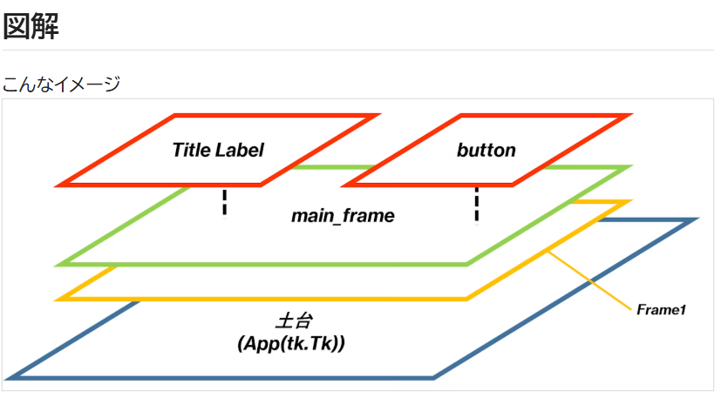

※packで上から順に並べる
TOP（固定：タイトル）
TOP（固定：タイトル）
MID
Scrollber
MID
Scrollber

MID2（ボタンなど）
BOTTOM（固定：メッセージなど）
BOTTOM（固定：メッセージなど）

□レイアウトパターン
メイン画面型

MITUMORI

見積作成
履歴確認
設定

Entryリスト型
設定画面

消費税率（%）
10
自社名
株式会社○○○

自社住所
N県N市 〇〇〇ビルN階

自社電話番号
〇〇〇 - 〇〇〇〇 - 〇〇〇〇
エラーメッセージ
保存
戻る

テキスト型
プレビュー画面
完了画面

作成日：****/**/**
見積番号：N
自社名：株式会社〇〇〇
件名：プロジェクトX
有効期限：****/**/**
宛先会社名：株式会社△△△
宛先担当者名：***
明細
品目名 単位 単価 数量 金額 内容説明
＊＊＊ ＊＊ ＊＊ ＊＊ ＊＊ ＊＊＊＊＊＊＊＊＊＊＊
＊＊＊ ＊＊ ＊＊ ＊＊ ＊＊ ＊＊＊＊＊＊＊＊
備考
＊＊＊＊＊＊＊＊＊＊＊＊＊＊＊＊＊＊＊＊＊
＊＊＊＊＊＊＊＊＊＊＊＊＊＊＊＊＊＊＊＊
見積書の作成が完了しました。
見積番号：N

出力
戻る

戻る
確定

■画面構成詳細
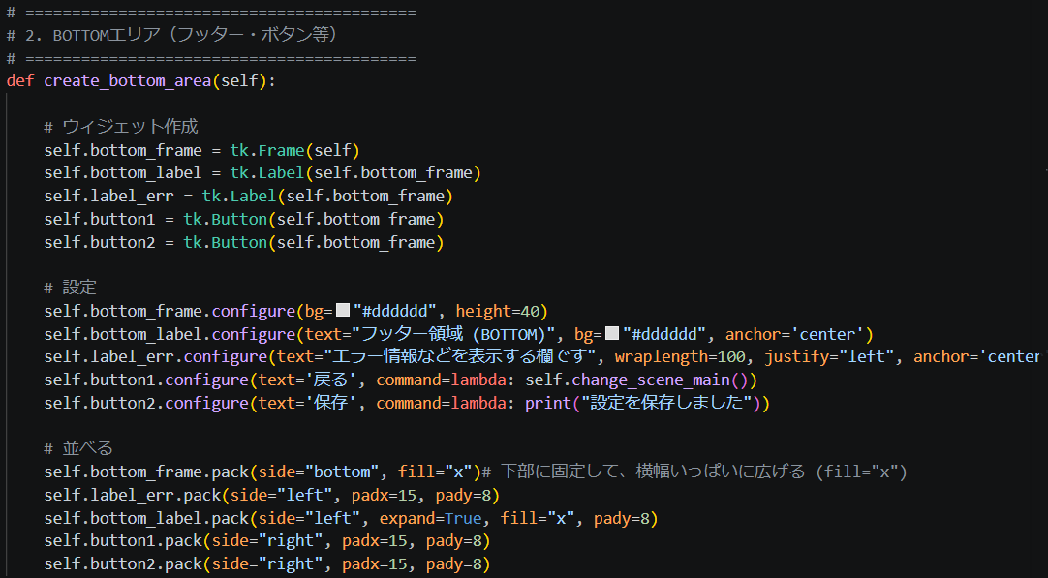
例）設定画面
旧画面分割

新画面分割
tk
frame
タイトルなど

Canvas
スクロール可能領域
メインコンテンツ用

frame
ボタン、メッセージ欄など

具体的な構成
■ウィンドウとルートフレーム
tk
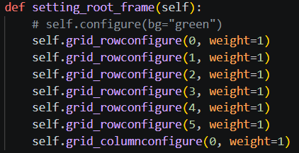
root_frame（クラス自身）

画面全体に広がる設定のみ行う

 | ※ルートフレーム自体を分割しない。
 | →上から下へウィジェットを分割してpack配置するため

root_frame（クラス自身）
frame
タイトルなど
左図イメージでエリア分け

frame（詳しい構成については後述）
スクロール可能領域
メインコンテンツ用

frame
ボタン、メッセージ欄など

■トップエリア構成
frame
Label：タイトルなど

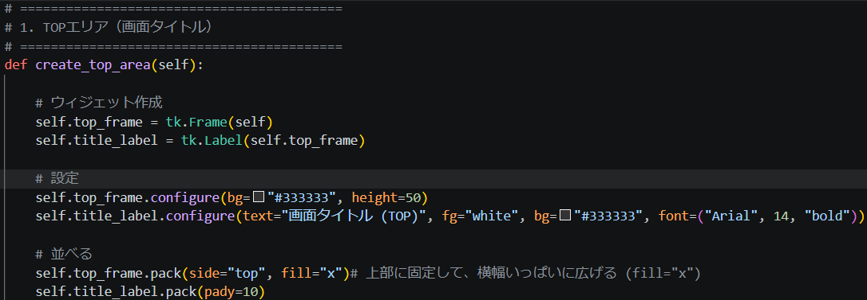

■センターエリア構成
画面切り替えのコンテンツ数変化に対応するため、スクロールバー対応を実施
親となるframeは分割しない |  | ↓旧仕様
1.親Frame

Frameの子としてCanvasとScrollberを作成
1.親Frame
2.Canvas
2.Scrollber

※スクロール可能なFrameを作成するための構成
2.Canvas
3.Window(キャンバス用のウィンドウ）
4.Frame（スクロールされるFrame）

 | ・CanvasにWindowを作り、をのWindowに別途作成したFrameを配置する。
 | ・これにより、Cnavas上で各ウィジェット（Frame / Lavel / Button など）を使用できる
 | ・このFrameに、今まで通りウィジェットを配置していけばいい

4.Frame（スクロールされるFrame）
2.Scrollber

上図のように、pack配置で上から順にコンテンツを並べていく。
画面からはみ出た個所は見えなくなり、スクロールバーでCanvasのWindowをスクロールすることで表示可能となる。

■ボトムエリア構成

frame
Lavel
Button
Button

■インスタンス構成
App

Window Main
Frame

Scene A
Scene B

Scene C ...

Window Sub
Frame
Scene A

■その他追記
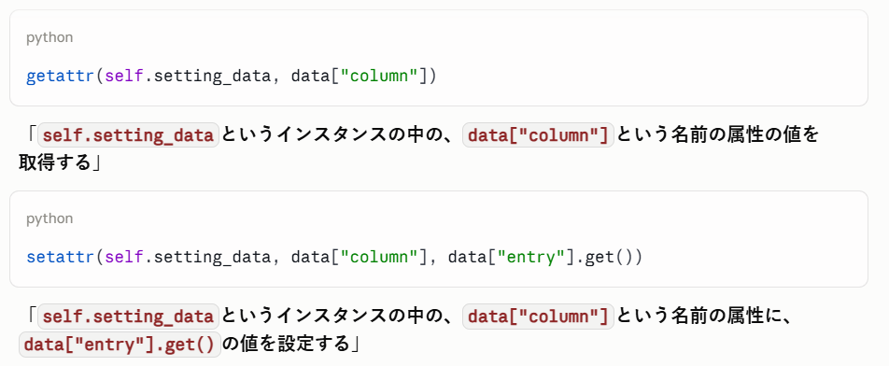
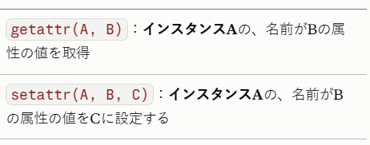
■画面サイズについて
・各画面でサイズを統一する
→項目数でフレームの分割数に差がでているため、サイズ統一できていない
・解決策
→スクロールバーを使用する
→スクロールバー内部のFrameをサイズ調整＆分割（１行のフレームサイズを統一し、フレームが増えるごとに１行分サイズを追加する）
・参考URL
https://daeudaeu.com/scrollbar/

■クラス変数について
シーンクラス間で同じ変数を扱いたい場合、「クラス変数」を使ってみるといいかも？
→AppDataManagerクラスで使用している「now_mode_name」（作成、編集のどちらかが入る）のようなものはクラス変数がいい？
→Sceneクラスは、Baseとなるクラスを作成し継承して使う予定なので、いいかもしれない

コンパイル型とインタプリタ型
C#： | コンパイル型
Python： | インタプリタ型

■コンパイル型
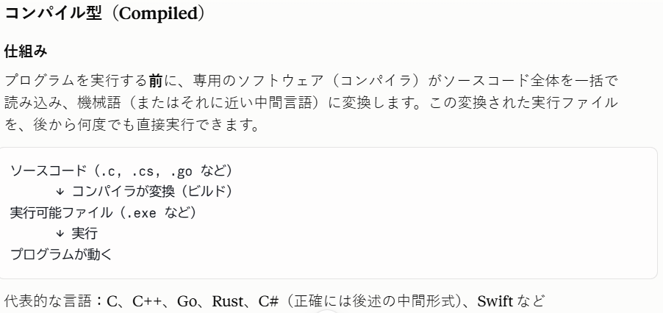
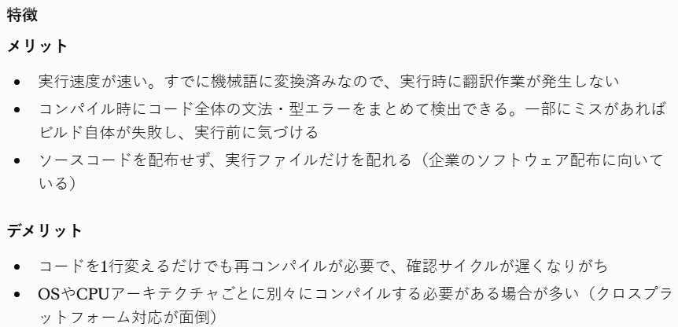

※補足
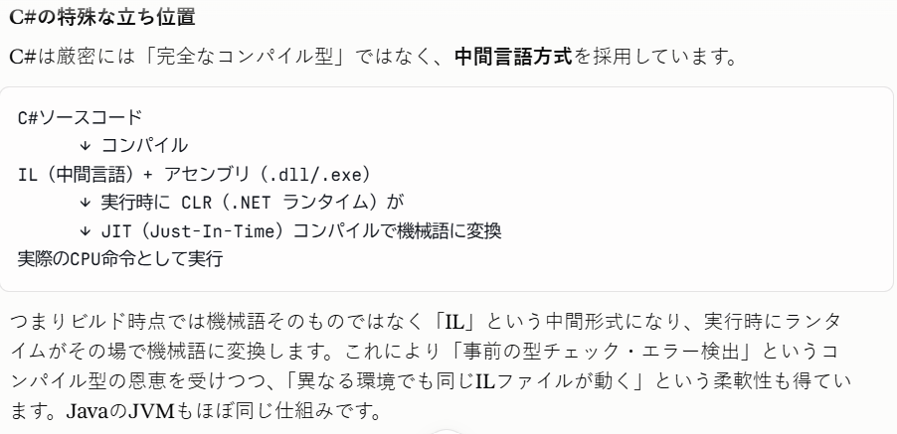

■インタプリタ型
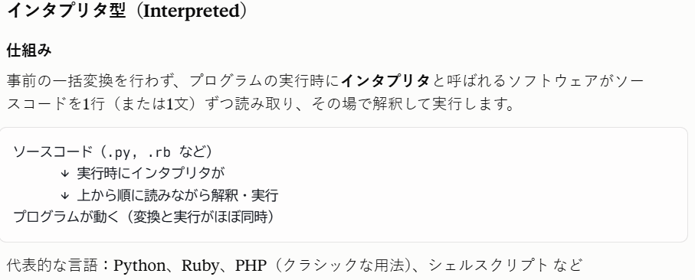
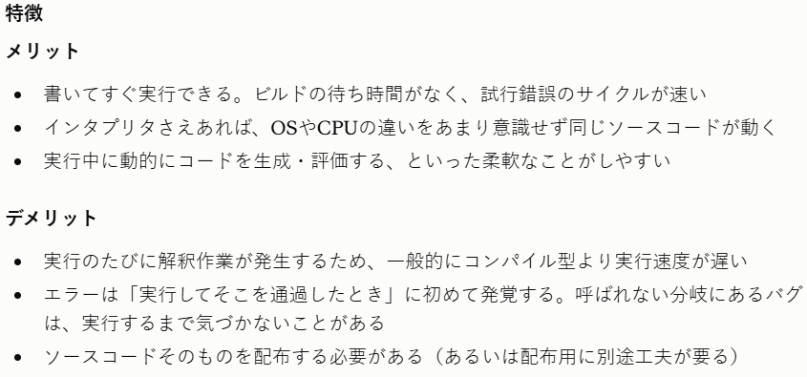

※補足

■まとめ比較表
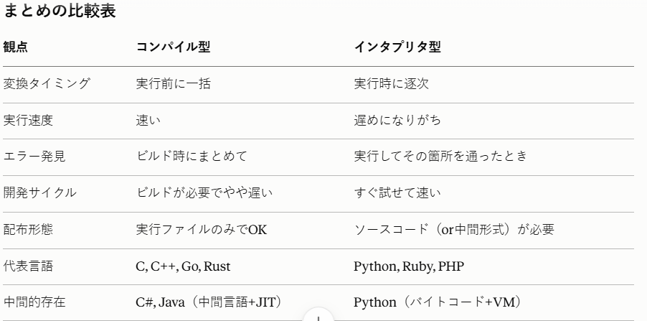

tkinter：EntryとTextウィジェットの比較
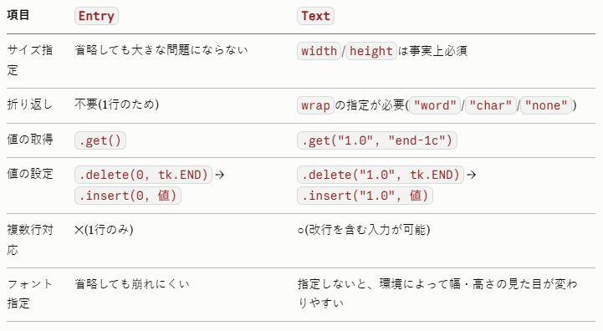

Pythonのgetter/setatter
getattr(obj, "属性名")・setattr(obj, "属性名", 値)は、文字列で指定した名前の属性に、
間接的にアクセスするためのPython標準の仕組みです。

A_メインウィンドウ（Tk）
画面イメージ
■ウィンドウ（tk.Tk)
Tk

■画面設定
※画面（ウィンドウ）のサイズが変更されたときに、配置したパーツ（Frameなど）が追従して画面いっぱいに広がるようにする
self.grid_rowconfigure(0, weight=1)
self.grid_columnconfigure(0, weight=1)

画面分解

GUI機能

クラスについて
名称案：WindowMainクラス
継承：tkinter.Tkを継承

画面構成スクリプトの実装機能

No | 分類 | 機能 | 説明 | 実装済み
1 | 画面 | 表示：rootウィンドウ | 各画面（Frame）のrootとなるウィンドウを作成する。 | 〇
2 | 機能 | 設定：rootウィンドウ | ■タイトル設定 ・title("見積作成ツール") ■初期画面サイズを設定 ・geometry("900x600") ■画面サイズ変更によるレイアウトの設定 配置したパーツ（Frameなど）が追従して画面いっぱいに広がるようにする。 ・grid_rowconfigure(0, weight=1) ・grid_columnconfigure(0, weight=1) | 〇

3 | 機能 | リスト作成：フレーム格納用 | このツールで使用する各画面はFrameクラスを継承して作成される。 インスタンス化された画面（Frame）を格納するための変数を用意する。 ・frames = {} | 〇

4 | 機能 | リスト作成：画面クラス用 | インスタンス化する各画面のクラスを配列に格納する。 ■例 from main_scene import MainScene from setting_scene import SettingScene self.frame_class_list = [ MainScene, SettingScene ] | 〇

5 | 機能 | インスタンス化：各画面 リスト格納：各画面 | 各画面のクラスをインスタンス化し、リストに格納する。 配列は辞書形式。キーはクラス名とする。 | 〇

6 | 機能 | 画面切り替え | 引き数で、切り替える画面の「クラス名」を渡す。 「クラス名」をキーとして、フレーム格納用リストから切り替える画面のフレームを取得する。 focus_force()、frame.tkraise() により、取得した画面のフレームを最前面にする。 ■各Sceneの画面切り替え時処理関数を実行させる ・frame.init_active() | 〇

7 | 機能 | メイン | このクラスのインスタンスを持つクラスで実行させる。 mainloop()を実行させる。 | 〇

B_サブウィンドウ（Toplevel）
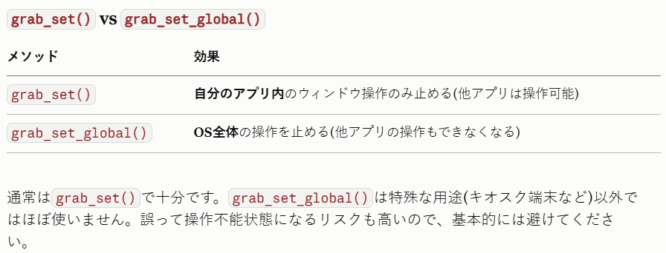
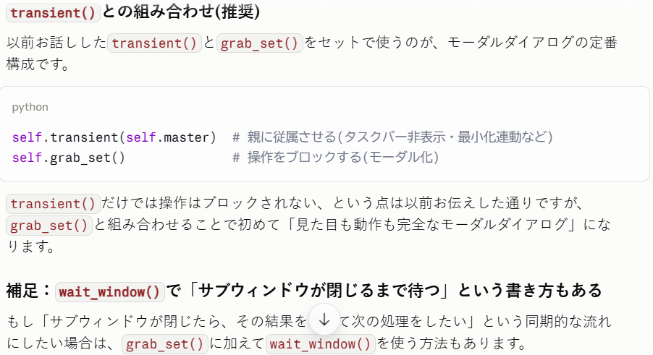
画面イメージ
■ウィンドウ（tk.Tk)
Tk
Toplevel

■画面設定
※画面（ウィンドウ）のサイズが変更されたときに、配置したパーツ（Frameなど）が追従して画面いっぱいに広がるようにする
self.grid_rowconfigure(0, weight=1)
self.grid_columnconfigure(0, weight=1)

※ 親子関係を設定（Tkの子にする）
self.transient(self.master)

※×ボタンが押されたら、閉じるのではなく「隠す」関数を実行させる
self.protocol("WM_DELETE_WINDOW", self.toggle_state)

画面分解

GUI機能
画面となるFrameウィジェットを設定することで、Toplevel上に画面を表示する。
外部クラスから設定可能にしている（Tkクラス経由で設定想定）

クラスについて
名称案：WindowSubクラス
継承：tkinter.Toplevelを継承

画面構成スクリプトの実装機能

No | 分類 | 機能 | 説明 | 実装済み
 | 画面 | 表示：サブウィンドウ （Toplevel） | 常にメインウィンドウよりも上に表示される（他アプリがアクティブになったらその下に隠れる） 右上の×ボタンを押しても削除されない（非表示になるだけ） | 〇

 | 画面 | 表示：画面 （Frame） | サブウィンドウ上に表示する。 Frameウィジェットに、Frameクラスを継承して作成した画面を設定することで表示させる。 | 〇

 | 機能 | 初期設定：Toplevel | ※画面サイズ、画面タイトルはFrame設定用関数で設定させる ■画面サイズ変更によるレイアウトの設定 配置したパーツ（Frameなど）が追従して画面いっぱいに広がるようにする。 ・grid_rowconfigure(0, weight=1) ・grid_columnconfigure(0, weight=1) ■構成 親子関係を設定（Tkの子にする） ・self.transient(self.master) ■削除されないようにする ×ボタンが押されたら、閉じるのではなく「隠す」関数を実行させる ・self.protocol("WM_DELETE_WINDOW", self.toggle_state) | 〇

 | 機能 | 非表示 | 各ボタンを押し、処理が完了したらウィンドウを非表示にする ※アプリ起動時に非表示で作成すると、再表示されなくなるため、以下のような処理を行っている →最初に一度、表示状態でupdateが行われる必要があるらしい ・self.attributes("-alpha", 0) # 透明にする ・self.deiconify() # 表示状態にする(透明なので見えない) ・self.update() # 実際に描画処理を走らせる ・self.withdraw() # タスクバー等からも隠す ・self.attributes("-alpha", 1) # 透過度を元に戻しておく(次回表示時のため) | 〇

 | 機能 | 位置設定： メインウィンドウの 中央に表示する | メインウィンドウの中心にサブウィンドウを配置するよう計算と設定を行う。 ■メインとサブの最新のサイズ・位置が確定するのを待つ ・self.master.update_idletasks() ・self.update_idletasks() ■各ウィンドウのサイズから計算と設定を行う | 〇

 | 機能 | 表示/非表示切り替え | ※サブウィンドウ呼び出し用のボタンが連打出来たら？この処理だとだめ（2つの関数に分けて作成する必要あり？） ■サブウィンドウ表示中はメインウィンドウの動作を止めるようにする if self.wm_state() == "normal": # self.state("withdraw") self.grab_release() # 操作制限を解除 self.withdraw() # 非表示にする else: # self.state("normal") self.attributes("-alpha", 0) self.center_window() self.deiconify() # normal（表示状態）に戻す self.update_idletasks() self.attributes("-alpha", 1) self.grab_set() # ★ここでメインウィンドウの操作を止める self.focus_set() # サブウィンドウにフォーカスを移す | 〇

 | 機能 | 画面設定 | ■引き数に「表示するFrame」「サブウィンドウのタイトル」「サブウィンドウのサイズ」を渡して設定 self.frame = flame self.title(title) self.geometry(size) 非表示関数（ウィンドウが表示されている状態でgeometryを設定しないとすぐ反映されないためここで実行） | 〇

その他
■サブウィンドウ表示中はメインウィンドウの動作を止める

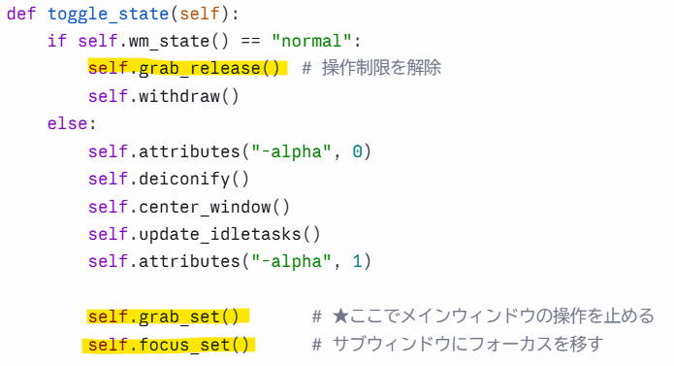

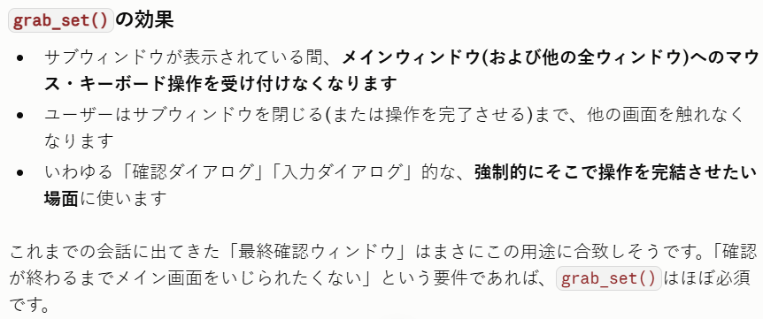

・補足

C_見積データクラス
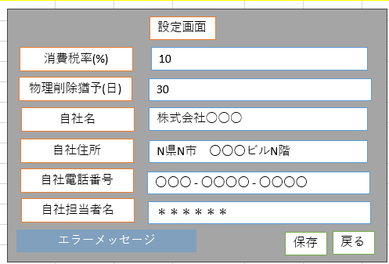
必要な情報
■設定情報
消費税率（％）：消費税率は変わる可能性があるため、当時の消費税率を記憶しておく必要がある
物理削除予定日：作成日＋設定画面の物理削除猶予（日）の日付
自社名：作成時とは社名が変わっている場合、現在の社名を載せるようにした方がいいのか？
自社住所：作成時とは社名が変わっている場合、現在の住所を載せるようにした方がいいのか？
自社電話番号：作成時とは社名が変わっている場合、現在の電話番号じゃないと問題があるよね？
自社担当者名：これは当時の担当者名がわからないといけないため、作成時の担当者名を残す

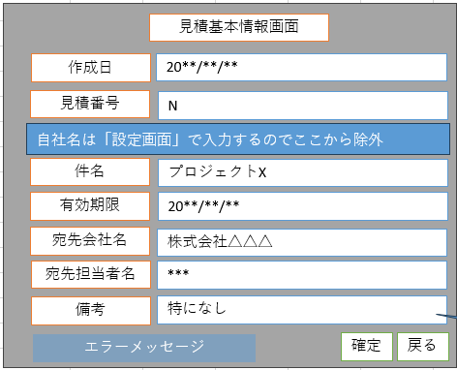
■見積基本情報
作成日
見積番号
件名
有効期限：契約の有効期限
宛先会社名
宛先担当者名
備考

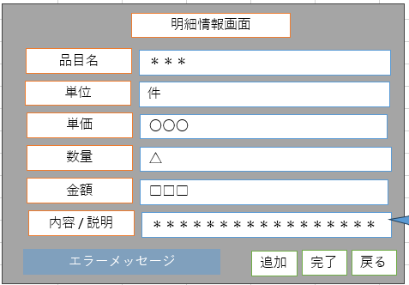
■明細情報
※複数あるため、配列として持たせる
→明細クラスも作成必要
品目名
単位
単価
数量
金額：計算で出せるけど、処理を省けるから入れる？DB容量を減らすならこれは外す？
内容/説明

D_データベース操作クラス
使用するデータベース
SQLite

採用理由
・小規模なデスクトップアプリケーション開発向けである
・データベースに同時にアクセスするのは一人
・サーバー不要（オーバースペックとなる）
・Pythonを使うため、標準モジュールのsqlite3を使用可能
など

必要な機能

■テーブル定義クラス
テーブルの構成について、辞書型配列に格納する
別クラスの関数で命令文として組み立てて使用する

No | 分類 | 機能 | 説明
1 | データ | テーブル構成情報作成 | 設定情報テーブル用
2 | データ | テーブル構成情報作成 | 見積基本情報テーブル用
3 | データ | テーブル構成情報作成 | 明細情報テーブル用
4 | 取得 | データ取得 | テーブル構成情報のリストを取得

■テーブルデータ型クラス
※以下の3部構成
・カラム用変数

・SQL構成（※カラム名の並び順に注意：カラム用変数の並び順と同じにする）

・カラムを追加するのか、編集するのかの判断に使用する関数群
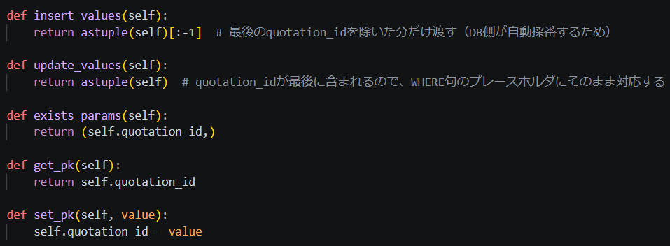

No | 分類 | 機能 | 説明
1 | 変数群 | カラムに対応した変数群 | カラムの値設定、取得に使用する
2 | SQL | レコード追加用 | レコードを追加するためのSQLを構成
3 | SQL | レコード編集用 | レコードを編集するためのSQLを構成
4 | SQL | 指定した主キーの有無確認用 | 追加か更新かの判断に使用
5 | 取得 | レコード追加用データ取得 | 主キーを除いた変数群を取得
6 | 取得 | レコード編集用データ取得 | 変数群を取得
7 | 取得 | 主キー取得（判定用） | 主キー用の変数に指定されたIDの有無確認に使用する形式
8 | 取得 | 主キー取得 | 主キーの値を取得
9 | 設定 | 主キーを設定 | 主キーの値を設定

■テーブル操作クラス / データベース管理クラス
CRUD（クラッド）機能を持つ
C - Create（作成・追加）
R - Read（読み出し・表示・参照）
U - Update（更新・編集）
D - Delete（削除）

No | 分類 | 機能 | 説明
1 | 作成/接続 | データベース作成/アクセス開始 | 指定したデータベースへ接続（存在しない場合は作成後に接続）
2 | 切断 | データベースアクセス終了 | アプリ終了時にデータベースとの接続を切るように設定する
※削除済みのIDを指定した場合の挙動はどうする？
→通常：そのIDは削除されず、新規IDを使用して作成される
→仕様案：指定IDがない場合はメッセージを出して作成はしない？
3 | 作成 | テーブル作成 | テーブル定義クラスのデータを元に作成
4 | 作成 | レコード作成/編集 | テーブルデータ型クラスのインスタンスを使用する。 指定された主キーの有無によってレコード作成または編集を実行
5 | 読込 | レコード読込 | テーブルとIDを指定し、レコードを取得
6 | 削除 | レコード削除 | テーブルとIDを指定し、レコードを削除
7 | 補助機能 | テーブルの有無確認 | 指定した名前のテーブルがあるか確認する
8 | 補助機能 | テーブルの列構成表示 | テーブルの列構成を表示する
9 | 補助機能 | テーブルのレコード一覧表示 | レコードを一覧表示する
10 | 補助機能 | テーブル作成命令文組み立て | テーブル定義クラスのデータを元にSQL分を組み立てる

E_カレンダークラス
画面クラス
・MidArea作成関数内
→MidAreaクラスのカレンダー作成関数を呼ぶ
MidAreaクラス
・カレンダー作成関数（MIN設定版）
→カレンダークラス作成
→ボタン作成
→ウィジェット作成
・カレンダー作成関数（MAX設定版）
→カレンダークラス作成
→ボタン作成
→ウィジェット作成
カレンダークラス
・条件に合った形でカレンダーウィンドウを表示

Frame
Button
Entry

カレンダー作成クラス
※これもGUIではあるので、GUIクラスに書く？
・ボタン関数を仕込む（なければ作、あれば閉じる）
・引き数：mindate / maxdate を指定可能にする

1_メイン画面
画面イメージ

MITUMORI
 |  |  |  | ■Label | ■Frame
 |  |  |  | ・Mitumori | ・base_frame（このクラス自体）
 |  |  |  |  | ・frame1（画面上半分用）
 |  |  |  | ■Button | ・frame2（画面下半分用）
 |  |  |  | ・見積作成 | ・buttons_frame（ボタン配置用）
見積作成
履歴確認
設定
 |  |  |  | ・履歴確認
 |  |  |  | ・設定

画面分解
■base_frame
※このクラス自体

base_frame：gridレイアウトを使用
領域を上下２つに分ける
画面を伸縮させたとき、上下の領域の比率が変わらないようにする

■frame1

MITUMORI

frame1：gridレイアウトを使用
Labelの位置：画面のサイズが変わっても、Frameの中心に配置される

■frame2、buttons_frame

見積作成
履歴確認
設定

frame2：gridレイアウトを使用
buttons_frame：packレイアウトを使用
ボタンの間隔：画面のサイズが変わっても、ボタンの間隔は変わらない
ボタンの位置：画面のサイズが変わっても、Frameの中心からのレイアウトが変わらないように配置される

GUI機能
■ラベル：タイトル表示
・ツールタイトルを表示する
MITUMORI

■ボタン：見積作成
・見積作成画面に移動する（画面を構成したFrameを上に持ってくる）
見積作成

■ボタン：履歴確認
・履歴確認画面に移動する（画面を構成したFrameを上に持ってくる）
履歴確認

■ボタン：設定
・設定画面に移動する（画面を構成したFrameを上に持ってくる）
設定

※もっと具体的に書く（30％完成度で進めるため一旦軽めでOK）
・どのウィジェットを使うか（Labelウィジェットなど）
・どのパラメーターを使うか、設定はどうするか（sticky="nsew"レベルで）
クラスについて
名称案：SceneMainクラス
継承：tkinter.Frameを継承

画面構成スクリプトの実装機能

No | 分類 | 機能 | 説明 |  |  | 実装済み
1 | 画面 | ウィジェット： base_frame | このクラス自体（tkinter.Frameを継承） rootとなるtk.Tkを親とする（インスタン時に引き数でrootを渡し、super.__init__(root)で親に設定） gridレイアウト |  |  | 〇

2 | 画面 | ウィジェット： frame1 | base_frameを親とする。 画面の上半分を領域として持つ。 gridレイアウト |  |  | 〇

3 | 画面 | ウィジェット： frame2 | base_frameを親とする。 画面の下半分を領域として持つ。 gridレイアウト |  |  | 〇

4 | 画面 | ウィジェット： button_frame | frame2を親とする。 ボタンレイアウトのためのフレーム。 packレイアウト |  |  | 〇

5 | 画面 | ウィジェット： label1 | frame1を親とする。 タイトルを表示する。 packレイアウト |  |  | 〇

6 | 画面 | ウィジェット： button1 | button_frameを親とする。 ボタン上に「見積作成」と表示する。 ボタンを押すと「見積作成」画面に移行する。 packレイアウト |  |  | 〇

7 | 画面 | ウィジェット： button2 | button_frameを親とする。 ボタン上に「履歴確認」と表示する。 ボタンを押すと「履歴確認」画面に移行する。 packレイアウト |  |  | 〇

8 | 画面 | ウィジェット： button3 | button_frameを親とする。 ボタン上に「設定」と表示する。 ボタンを押すと「設定」画面に移行する。 packレイアウト |  |  | 〇

9 | 機能 | 設定：base_frame | ■処理内容 grid_rowconfigure により、0行目と1行目の縦方向のウェイト（weight）をそれぞれ 1 に設定。 ・grid_rowconfigure(0, weight=1) ・grid_rowconfigure(1, weight=1) ・grid_columnconfigure(0, weight=1) ■目的・効果 親（root）の上下幅が変更された際、発生した余白スペースを 0行目と1行目で 1:1 の割合で分配する。 上下分割された2つのエリアが常に均等な高さ（各50%）を維持して自動リサイズ（レスポンシブ対応）される。 |  |  | 〇

10 | 機能 | 作成：frame1 | base_frameを親としたFrameを作成する。 |  |  | 〇
11 | 機能 | 作成：frame2 | base_frameを親としたFrameを作成する。 ■Frame2 の中の縦（row=0）を1等分 ・self.frame2.grid_rowconfigure(0, weight=1) ■Frame2 の中の横（column=0, 1, 2）を均等（1:1:1）に3等分 ・for col in range(3): self.frame2.grid_columnconfigure(col, weight=1) |  |  | 〇

12 | 機能 | 作成：button_frame | frame2を親としたFrameを作成する。 |  |  | 〇
13 | 機能 | 作成：label1 | frame1を親としたFrameを作成する。 ・text="MITUMORI" |  |  | 〇

14 | 機能 | 作成：button1 | button_frameを親としたButtonを作成する。 ・text="見積作成" ・command=lambda: （見積作成画面へ移動する関数） |  |  | 〇

15 | 機能 | 作成：button2 | button_frameを親としたButtonを作成する。 ・text="履歴確認" ・command=lambda: （履歴確認画面へ移動する関数） |  |  | 〇

16 | 機能 | 作成：button3 | button_frameを親としたButtonを作成する。 ・text="設定" ・command=lambda: （設定画面へ移動する関数） |  |  | 〇

17 | 機能 | 設定：レイアウト | self.grid(row=0, column=0, sticky="nsew") self.frame1.grid(row=0, column=0, sticky="nsew") self.label1.pack(anchor='center', expand=True) self.frame2.grid(row=1, column=0, sticky="nsew") self.buttons_frame.pack(expand=True) self.button1.pack(side="left", padx=15) self.button2.pack(side="left", padx=15) self.button3.pack(side="left", padx=15) |  |  | 〇

18 | 機能 | 画面変更： 見積作成画面 | ■親クラスの画面変更関数を使用して「見積作成画面」をウィンドウ最前面に移動させる self.master.show_frame("＊＊＊Scene") button1 の command=lamda: に設定する |  |  | 〇

19 | 機能 | 画面変更： 履歴確認画面 | ■親クラスの画面変更関数を使用して「履歴確認画面」をウィンドウ最前面に移動させる self.master.show_frame("＊＊＊Scene") button2 の command=lamda: に設定する |  |  | 〇

20 | 機能 | 画面変更： 設定画面 | ■親クラスの画面変更関数を使用して「設定画面」をウィンドウ最前面に移動させる self.master.show_frame("SettingScene") button3 の command=lamda: に設定する |  |  | 〇

21 | 機能 | 更新： シーン変更時に実行 | ※全Sceneクラスに作成する（後々、スーパークラスを作成し、Sceneクラスを子クラス化予定） ■メインウィンドウの画面切り替え関数で実行 ・今のところ必要な処理なし |  |  | 〇

2_設定画面
画面イメージ
設定画面
※追加
→物理削除までの猶予期間：日
→自社担当者名

消費税率(%)
10
物理削除猶予(日)
30

自社名
株式会社○○○
自社住所
N県N市 〇〇〇ビルN階

自社電話番号
〇〇〇 - 〇〇〇〇 - 〇〇〇〇
自社担当者名
＊＊＊＊＊＊

エラーメッセージ
保存
戻る

画面分解
tk（親クラス）
root_frame（クラス自身）
frame（トップ）
Label：タイトル
↓frame（ミッド）が親
frame（トップ）
frame（ミッド）
Scrollber
Canvas
frame（ミッド）
Canvas Window
Frame（ここにいろいろ配置）

frame（ボット）

frame（ボット）
Lavel
Button
Button

GUI機能
■TOP
・Label：画面名を表示
設定画面

■BOTTOM
・Label：メッセージ欄（エラー情報など）
エラーメッセージ

・Button：処理実行用のボタンを表示
戻る
保存

■MIDDLE
・セット：Frame、Label、Entry
name
data

Label名 | 消費税率（%） |  | 物理削除猶予(日) |  | 自社名 | 自社住所 | 自社電話番号 | 自社担当者名
Entry型 | int |  | int |  | str | str | int | str

クラスについて
名称案：SceneSettingクラス
継承：tkinter.Frameを継承

画面構成スクリプトの実装機能

No | 分類 | 機能 |  | 説明 |  |  |  |  | 実装済み
 | 画面 | GUI表示：画面上部 |  | 画面上部中央にタイトルを表示する |  |  |  |  | 〇
 | 画面 | GUI表示：画面下部 |  | 画面下部左側にメッセージウィンドウを表示する 画面下部右側に処理実行用のボタンを表示する |  |  |  |  | 〇

 | 画面 | GUI表示：画面中央 |  | スクロールバー付きのフレームを表示する 一行毎に、「Label：Entry」のセットを配置する（コンテンツの数だけ配置） →Label＝左寄り、Entry＝右寄り |  |  |  |  | 〇

 | 機能 | インスタンス 作成時の処理 |  | 親ウィジェット（ウィンドウとなるTk）をインスタンス作成時に引き数で渡す。 引き数で渡された親ウィジェットを入れる引数名を「parent」とし、以下のように設定。 super().__init__(parent) その他、設定用関数などあればここで実行する。 |  |  |  |  | 〇

 | 機能 | クラス自身の Frame設定 |  | tkinter.Frameを継承しているこのクラス自体のFrame設定を行う。 ウィンドウ全体にFrameが表示されるよう、以下のように設定を行う。 self.grid_rowconfigure(0, weight=1) self.grid_columnconfigure(0, weight=1) self.grid(row=0, column=0, sticky="nsew") |  |  |  |  | 〇

 | 機能 | GUI作成：画面上部 |  | ※具体的な作成は別クラスに委任する（ここでは、「画面上部作成クラス」と呼称する） ■画面上部作成クラスのインスタンスを作成 →タイトル用Labelに "設定画面" と表示させる（インスタンス作成時に文字列を渡して設定させる） |  |  |  |  | 〇

 | 機能 | GUI作成：画面下部 |  | ※具体的な作成は別クラスに委任する（ここでは、「画面下部作成クラス」と呼称する） ■画面下部作成クラスのインスタンスを作成 ウィジェット追加用の枠となるFrameを作成 ■メッセージ表示欄を作成 画面左下にメッセージウィンドウ用のLabelを作成させる（インスタンス作成時自動作成） ■処理実行用のボタンを作成 画面右下にボタンを追加する関数を呼ぶ（「表示文字」と「実行関数」を引き数で渡す） ・保存：Entryに入力された値を、データベースに記録する。アプリ内の変数にも記録する。 ・戻る：メイン画面に戻る。 |  |  |  |  | 〇

 | 機能 | GUI作成：画面中央 |  | ※具体的な作成は別クラスに委任する（ここでは、「画面中央部作成クラス」と呼称する） ■画面中央部作成クラスのインスタンスを作成 ・画面中央にスクロール可能なFrameを作成する ・一行毎に、Label(左寄り)：Entry(右寄り)となるようなウィジェットを作成する →設定項目分作成する（項目については、画面イメージまたはGUI機能を参照） |  |  |  |  | 〇

 | 機能 | 画面変更： メイン画面 |  | ■親クラスの画面変更関数を使用して「メイン画面」をウィンドウ最前面に移動させる self.master.show_frame("SceneMain") ■実行方法 戻るボタンを押すと実行される |  |  |  |  | 〇

 | 機能 | DB：読込 |  | データベースから設定情報テーブルを読み込み、一時保存用変数＆各Entryに入力する。 シーン移行時に実行する関数内で実行。 |  |  |  |  | 〇

 | 機能 | DB：更新 |  | 各Entryの値で、データベースの設定情報テーブルを更新する。 保存ボタンを押した時に実行。 入力必須項目が空欄になっていないかチェックする（空欄があればそのまま終了） |  |  |  |  | 〇

 | 機能 | Entry入力制限： 整数値のみ |  | 対象のEntryウィジェットにこの関数を設定する。 整数値以外のキーを押しても入力されない。 |  |  |  |  | 〇

 | 機能 | 規則違反処理： Not Null欄が空欄 |  | Entryに入力されている値が規則違反である旨を伝える。 →label_errにエラーメッセージを表示 →エラーが出ている項目のLabelの文字を赤色にする Not Null制約となっている欄が空欄なら、メッセージを表示する。 →問題があればTrue、なければFalseを返す |  |  |  |  | 〇

 | 機能 | 更新： シーン変更時に実行 |  | ※全Sceneクラスに作成する（後々、スーパークラスを作成し、Sceneクラスを子クラス化予定） ■メインウィンドウの画面切り替え関数で実行 ・Botエリアのメッセージウィンドウを空欄にする ・データベースから設定情報テーブルのデータを読み込む。 |  |  |  |  | 〇

一旦完了

DB読込
アプリ開始時
保存
画面閉じる
画面を閉じた時

DataBase
DataBase
DataBase

SceneClass
Entry
SceneClass
Entry
SceneClass
空欄
Entry
空欄

AppDataManager
AppDataManager
AppDataManager

AppData読込
画面を開いた時

DataBase

SceneClass
Entry

AppDataManager

3_見積基本情報画面
画面イメージ
見積基本情報画面

作成日
20**/**/**
見積番号
N

自社名
自社名は「設定画面」で入力するのでここから除外
株式会社〇〇〇
件名
プロジェクトX
契約有効期限
20**/**/**

宛先会社名
株式会社△△△
宛先担当者名
***
備考
特になし

エラーメッセージ
確定
戻る
備考はTEXTウィジェットの方がいいかも？

画面分解
tk（親クラス）
root_frame（クラス自身）
frame（トップ）
Label：タイトル
↓frame（ミッド）が親
frame（トップ）
frame（ミッド）
Scrollber
Canvas
frame（ミッド）
Canvas Window
Frame（ここにいろいろ配置）

frame（ボット）

frame（ボット）
Lavel
Button
Button

GUI機能
■TOP
・Label：画面名を表示
見積基本情報画面

■BOTTOM
・Label：メッセージ欄（エラー情報など）
エラーメッセージ

・Button：処理実行用のボタンを表示
戻る
確定

■MIDDLE
・セット：Frame、Label、Entry

name
data

Label名 | 作成日 |  | 見積番号 |  | 件名 | 契約有効期限 | 宛先会社名 | 宛先担当者名 | 備考
Entry型 | data(int) |  | int |  | str | date(int) | str | str | str

SQLiteにはDate型がなかったと思うので
その場合はInt型になるかも？
SQLiteにはDate型がなかったと思うので
その場合はInt型になるかも？

クラスについて
名称案：SceneBasicQuoteInformationクラス
継承：tkinter.Frameを継承

画面構成スクリプトの実装機能

No | 分類 | 機能 |  | 説明 |  |  |  |  |  | 実装済み
 | 画面 | GUI表示：画面上部 |  | 画面上部中央にタイトルを表示する |  |  |  |  |  | 〇
 | 画面 | GUI表示：画面下部 |  | 画面下部左側にメッセージウィンドウを表示する 画面下部右側に処理実行用のボタンを表示する |  |  |  |  |  | 〇

 | 画面 | GUI表示：画面中央 |  | スクロールバー付きのフレームを表示する 一行毎に、「Label：Entry」のセットを配置する（コンテンツの数だけ配置） →Label＝左寄り、Entry＝右寄り |  |  |  |  |  | 〇

 | 機能 | インスタンス 作成時の処理 |  | 親ウィジェット（ウィンドウとなるTk）をインスタンス作成時に引き数で渡す。 引き数で渡された親ウィジェットを入れる引数名を「parent」とし、以下のように設定。 super().__init__(parent) その他、設定用関数などあればここで実行する。 |  |  |  |  |  | 〇

 | 機能 | クラス自身の Frame設定 |  | tkinter.Frameを継承しているこのクラス自体のFrame設定を行う。 ウィンドウ全体にFrameが表示されるよう、以下のように設定を行う。 self.grid_rowconfigure(0, weight=1) self.grid_columnconfigure(0, weight=1) self.grid(row=0, column=0, sticky="nsew") |  |  |  |  |  | 〇

 | 機能 | GUI作成：画面上部 |  | ※具体的な作成は別クラスに委任する（ここでは、「画面上部作成クラス」と呼称する） ■画面上部作成クラスのインスタンスを作成 →タイトル用Labelに "見積基本情報画面" と表示させる（インスタンス作成時に文字列を渡して設定させる） |  |  |  |  |  | 〇

 | 機能 | GUI作成：画面下部 |  | ※具体的な作成は別クラスに委任する（ここでは、「画面下部作成クラス」と呼称する） ■画面下部作成クラスのインスタンスを作成 ウィジェット追加用の枠となるFrameを作成 ■メッセージ表示欄を作成 画面左下にメッセージウィンドウ用のLabelを作成させる（インスタンス作成時自動作成） ■処理実行用のボタンを作成 画面右下にボタンを追加する関数を呼ぶ（「表示文字」と「実行関数」を引き数で渡す） ・確定：Entryに入力された値をアプリ内の変数に記録する。明細作成画面に移動する。 ・戻る：メイン画面に戻る。 |  |  |  |  |  | 〇

 | 機能 | GUI作成：画面中央 |  | ※具体的な作成は別クラスに委任する（ここでは、「画面中央部作成クラス」と呼称する） ■画面中央部作成クラスのインスタンスを作成 ・画面中央にスクロール可能なFrameを作成する ・一行毎に、Label(左寄り)：Entry(右寄り)となるようなウィジェットを作成する →設定項目分作成する（項目については、画面イメージまたはGUI機能を参照） |  |  |  |  |  | 〇

 | 機能 | 画面変更： メイン画面 |  | ■親クラスの画面変更関数を使用して「メイン画面」をウィンドウ最前面に移動させる self.master.show_frame("SceneMain") ■実行方法 「戻る」ボタンを押すと実行される |  |  |  |  |  | 〇

 | 機能 | 画面変更： 明細情報画面 |  | ■親クラスの画面変更関数を使用して「明細情報画面」をウィンドウ最前面に移動させる self.master.show_frame("SceneDetailInformation") ■実行方法 「確定」ボタンを押すと実行される |  |  |  |  |  | ×

※バックエンド機能については、フロントエンド機能実装まで完了後に追記する
→他ページも同様にすること
 | 機能 | クリア： 入力全削除 |  | Entryに入力されている文字をすべて削除する。 「戻る」ボタンが押された時に実行される関数内で呼ばれる。 |  |  |  |  |  | ×

 | 機能 | 規則違反確認： 入力値 |  | 各Entryに入力可能な文字ルールの沿っているかチェックを行いbool型を返す。 |  |  |  |  |  | ×

 | 機能 | 規則違反処理： 入力値 |  | Entryに入力されている値が規則違反である旨を伝える。 →label_errにエラーメッセージを表示 →エラーが出ている項目のLabelの文字を赤色にする |  |  |  |  |  | ×

 | 機能 | 一時保存： 入力値 |  | Entryに入力されている値を変数に一時保存する。 |  |  |  |  |  | ×

 | 機能 | 確定 |  | 「確定」ボタン押下時に実行される。 ■関数（規則違反確認：入力値） →True 関数（一時保存：入力値） →False 関数（規則違反処理：入力値） ■実行方法 button2 の command=lamda: に設定する |  |  |  |  |  | ×

 | 機能 | 更新： シーン変更時に実行 |  | ※全Sceneクラスに作成する（後々、スーパークラスを作成し、Sceneクラスを子クラス化予定） ■メインウィンドウの画面切り替え関数で実行 ・今のところ必要な処理なし |  |  |  |  |  | 〇

4_明細情報画面
画面イメージ
明細情報画面

品目名
＊＊＊
単位
件

単価
〇〇〇
数量
△

金額
□□□
内容 / 説明
＊＊＊＊＊＊＊＊＊＊＊＊＊＊＊＊＊
■内容 / 説明
Entryで一行記入。
明細画面ではTEXT表示or１行で収まるよう制限

<
1/3
>
エラーメッセージ
完了
追加
戻る

画面分解
tk（親クラス）
root_frame（クラス自身）
frame（トップ）
Label：タイトル
↓frame（ミッド）が親
frame（トップ）
frame（ミッド）
Scrollber
Canvas
frame（ミッド）
Canvas Window
Frame（ここにいろいろ配置）

frame（EX：ページ切り替え）

frame（ボット）

Frame（ページ切り替え）
Button
Label
Button

frame（ボット）
Lavel
Button
Button
Button

■現状の不便点
・追加した明細情報が見れない、いくつ追加したかわからない、すぐ修正できない
→履歴のページ選択のようにして、その場で再表示できるようにする
・ボタンの操作感が悪い
→追加を押すと、データ追加＆Entryリセットする
→それはいいが、「確定」の時も何か値を入れないといけない
・明細の追加編集ができるなら、削除もできないといけない
GUI機能
■TOP
・Label：画面名を表示
明細情報画面

■BOTTOM
・Label：メッセージ欄（エラー情報など）
エラーメッセージ

・Button：処理実行用のボタンを表示
追加
完了
戻る

■MIDDLE
・セット：Frame、Label、Entry
name
data

Label名 | 品目名 |  | 単位 |  | 単価 | 数量 | 金額 | 内容 / 説明
Entry型 | str |  | int |  | int | int | int | str

■EX：ページ切り替え
・Label：ページ表示
1/3

・Button：処理実行用のボタンを表示
<
>

クラスについて
名称案：SceneDetailInformationクラス
継承：tkinter.Frameを継承

画面構成スクリプトの実装機能

No | 分類 | 機能 |  | 説明 |  |  |  |  | 実装済み
 | 画面 | GUI表示：画面上部 |  | 画面上部中央にタイトルを表示する |  |  |  |  | 〇
 | 画面 | GUI表示：画面下部 |  | 画面下部左側にメッセージウィンドウを表示する 画面下部右側に処理実行用のボタンを表示する |  |  |  |  | 〇

 | 画面 | GUI表示：画面中央 |  | スクロールバー付きのフレームを表示する 一行毎に、「Label：Entry」のセットを配置する（コンテンツの数だけ配置） →Label＝左寄り、Entry＝右寄り |  |  |  |  | 〇

 | 画面 | GUI表示：EX ページ切り替え |  | 画面下部エリアの一つ上に作成。 Frame中心によるように配置される（構成は別クラスで行い、インスタンス作成のみでOK） Button：< / Label：ページ表記 / Button：> |  |  |  |  | 〇

 | 機能 | インスタンス 作成時の処理 |  | 親ウィジェット（ウィンドウとなるTk）をインスタンス作成時に引き数で渡す。 引き数で渡された親ウィジェットを入れる引数名を「parent」とし、以下のように設定。 super().__init__(parent) その他、設定用関数などあればここで実行する。 |  |  |  |  | 〇

 | 機能 | クラス自身の Frame設定 |  | tkinter.Frameを継承しているこのクラス自体のFrame設定を行う。 ウィンドウ全体にFrameが表示されるよう、以下のように設定を行う。 self.grid_rowconfigure(0, weight=1) self.grid_columnconfigure(0, weight=1) self.grid(row=0, column=0, sticky="nsew") |  |  |  |  | 〇

 | 機能 | GUI作成：画面上部 |  | ※具体的な作成は別クラスに委任する（ここでは、「画面上部作成クラス」と呼称する） ■画面上部作成クラスのインスタンスを作成 →タイトル用Labelに "明細情報画面" と表示させる（インスタンス作成時に文字列を渡して設定させる） |  |  |  |  | 〇

 | 機能 | GUI作成：画面下部 |  | ※具体的な作成は別クラスに委任する（ここでは、「画面下部作成クラス」と呼称する） ■画面下部作成クラスのインスタンスを作成 ウィジェット追加用の枠となるFrameを作成 ■メッセージ表示欄を作成 画面左下にメッセージウィンドウ用のLabelを作成させる（インスタンス作成時自動作成） ■処理実行用のボタンを作成 画面右下にボタンを追加する関数を呼ぶ（「表示文字」と「実行関数」を引き数で渡す） ・追加：Entryに入力された内容をアプリ内の明細リスト変数に追加する。Entryのデータをリセットする。 ・確定：プレビュー画面へ移動する。 ・戻る：見積基本情報画面に戻る。 |  |  |  |  | 〇

 | 機能 | GUI作成：画面中央 |  | ※具体的な作成は別クラスに委任する（ここでは、「画面中央部作成クラス」と呼称する） ■画面中央部作成クラスのインスタンスを作成 ・画面中央にスクロール可能なFrameを作成する ・一行毎に、Label(左寄り)：Entry(右寄り)となるようなウィジェットを作成する →設定項目分作成する（項目については、画面イメージまたはGUI機能を参照） |  |  |  |  | 〇

 | 機能 | GUI作成：EX ページ切り替え |  | ※具体的な作成は別クラスに委任する。 画面下部作成クラスの上に配置されるようにする。 ■ページ切り替えクラスのインスタンスを作成 ・インスタンスを作成する（__init__内でウィジェット構成は行われる） ・ボタン押下時に実行される関数を引き数で渡す（第一引数：左ボタン / 第二引数：右ボタン） |  |  |  |  | 〇

 | 機能 | 画面変更： 見積基本情報画面 |  | ■親クラスの画面変更関数を使用して「見積基本情報画面」をウィンドウ最前面に移動させる self.master.show_frame("SceneBasicQuoteInformation") ■その他処理 ・全Entryウィジェットの値を初期化（空欄にする） ・明細情報画面クラスに関連する全データを初期化する →※この処理は無効化予定（見積基本情報画面から戻ってきても残しておきたい） →見積書完成前の明細情報データはメイン画面に戻ったタイミングで初期化する予定 ■実行方法 「戻る」ボタンを押すと実行される |  |  |  |  | 〇

 | 機能 | 画面変更： プレビュー画面 |  | ■親クラスの画面変更関数を使用して「見積基本情報画面」をウィンドウ最前面に移動させる self.master.show_frame("ScenePreview") ■その他処理 ・必須項目が空欄かチェック（空欄なら何もしない） ・データを更新：Entryウィジェットの入力値をデータとして一時保存する ■実行方法 「確定」ボタンを押すと実行される |  |  |  |  | ×

 | 機能 | 追加： 明細情報 |  | ■その他処理 ・必須項目が空欄かチェック（空欄なら何もしない） ・データを更新：Entryウィジェットの入力値をデータとして一時保存する ・データリセット：配列に新規データとして追加するための準備（Entryの入力値受け取り用変数を初期化） ・データを配列に追加：初期化後のデータを全明細情報用の配列に追加 ・リストインデックスを更新：末尾のインデックスとする ・全Entryウィジェットを空欄にする ・ページ表記更新 ■実行方法 「追加」ボタンを押すと実行される |  |  |  |  | 〇

 | 機能 | 削除： 明細情報 |  | 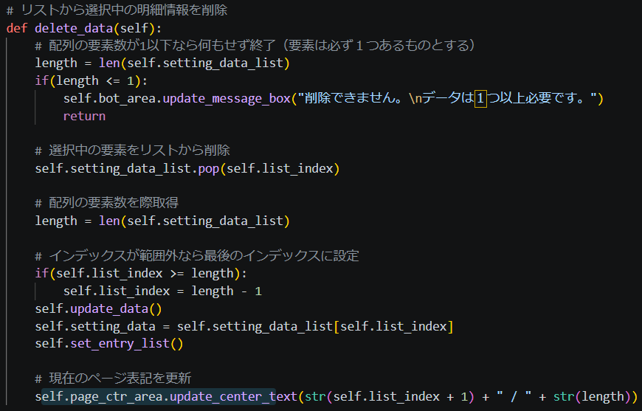 ■明細情報リストから、選択中のデータを削除 ※詳しくは後日記載（一旦コード画像だけ載せておく） ■実行方法 「削除」ボタンを押すと実行される |  |  |  |  | 〇

 | 機能 | ボタン用： １ページ戻る |  | ■その他処理 ・必須項目が空欄かチェック（空欄なら何もしない） ・リストインデックスが０より大きければ以下を実行 →データを更新：Entryウィジェットの入力値をデータとして一時保存する →リストインデックスを-1する →データを更新：現在のインデックスの配列データを読み込む →全Entryウィジェットにデータを書き込む →ページ表記更新 ■実行方法 ページ切り替えエリアにある「左ボタン」を押すと実行される |  |  |  |  | 〇

 | 機能 | ボタン用： １ページ進む |  | ■その他処理 ・必須項目が空欄かチェック（空欄なら何もしない） ・リストインデックスが明細情報用配列の要素数-1より小さければ以下を実行 →データを更新：Entryウィジェットの入力値をデータとして一時保存する →リストインデックスを+1する →データを更新：現在のインデックスの配列データを読み込む →全Entryウィジェットにデータを書き込む →ページ表記更新 ■実行方法 ページ切り替えエリアにある「右ボタン」を押すと実行される |  |  |  |  | 〇

 | 機能 | 更新： データ |  | データ用変数を、全Entryウィジェットの値で更新する |  |  |  |  | 〇

 | 機能 | 更新： Entryウィジェット |  | 全Entryウィジェットの値を、データ用変数の値で更新する |  |  |  |  | 〇

 | 機能 | 初期化： Entryウィジェット |  | 全Entryウィジェットの値を初期化する（空欄にする） |  |  |  |  | 〇

 | 機能 | 入力規則確認： 数値と空欄のみOK |  | 引き数で文字型を渡す。 空欄または数値変換可能ならTrueを返す。 →Entryに数値以外の値を入力しようとしても入力できないよう、Entryに設定する |  |  |  |  | 〇

 | 機能 | 入力規則確認： 空欄NG欄 |  | 各Entryと紐づく文字列を配列として用意する。 空欄NGとなるEntryと紐づく文字列を配列に入れて引き数で渡す。 引き数で渡された文字列の配列に紐づくEntryが空欄か確認し、一つでも空欄ならばTrueを返す →メッセージエリアに警告文を表示させる →NGなければメッセージエリアは空欄にする |  |  |  |  | 〇

 | 機能 | 初期化： データ初期化 |  | QuotationDetailData型の変数を初期化する。 ※この変数には、Entryウィジェットの値を入力し、データベースへの追加、アプリ内での一時保存に使用する。 →このクラスでは、この変数を配列に追加することで一時保存する →橋渡し役の様に使用される |  |  |  |  | 〇

 | 機能 | 初期化： 全体初期化 |  | 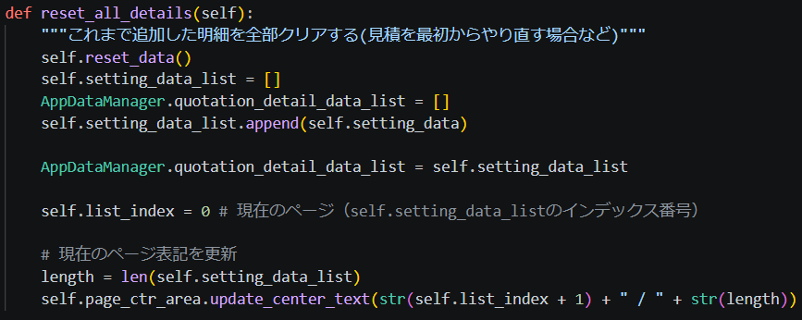 ※インスタンス作成時、「戻る」ボタン押下時に実行される。 →今後、「戻る」ボタンを押した時は実行しないように変更予定 →明細情報の一時保存データ（AppDataManagerクラスの変数）はメイン画面に戻った時に初期化予定 ■初期化内容 ・データやり取り用変数を初期化 ・データリスト用変数を初期化 ・データリスト用変数に、先ほど初期化したデータを追加 ・AppDataManagerクラスの明細情報用リスト変数を初期化 ・AppDataManagerクラスの明細情報用リスト変数とデータリスト用変数を紐づける（＝で代入） →リスト内の各変数が共有化される（言語化ちょっとむずい） ・データリスト用変数に使用するインデックス変数を0で初期化 ・ページ表記更新 |  |  |  |  | 〇

※バックエンド機能については、フロントエンド機能実装まで完了後に追記する
→他ページも同様にすること
 | 機能 | クリア： 明細情報全削除 |  | 明細情報リストの中身をすべて削除する。 |  |  |  |  | ×

 | 機能 | クリア： 入力全削除 |  | Entryに入力されている文字をすべて削除する。 |  |  |  |  | ×

 | 機能 | 規則違反確認： 入力値 |  | 各Entryに入力可能な文字ルールの沿っているかチェックを行いbool型を返す。 |  |  |  |  | ×

 | 機能 | 規則違反処理： 入力値 |  | Entryに入力されている値が規則違反である旨を伝える。 →label_errにエラーメッセージを表示 →エラーが出ている項目のLabelの文字を赤色にする |  |  |  |  | ×

一時情報クラスを別に作成
データはそこで管理させておく？
これなら明細クラスを通さずにデータの追加削除が任意タイミングでできる
 | 機能 | 追加： 入力値 |  | Entryに入力されている値を明細情報リストに追加し、一時保存する。 Entryの文字をリセットする。 ■実行方法 「追加」ボタンを押すと実行される |  |  |  |  | ×

 | 機能 | 追加メッセージ： 入力値 |  | 明細情報リストに追加が行われた旨を表示する。 場所は、エラー情報表示用のLabelを使用する。 |  |  |  |  | ×

 | 機能 | 確認： 明細情報有無 |  | 明細情報がリストに１つ以上あるかを確認し、bool型を返す。 エラーメッセージを表示する（明細情報がありません） |  |  |  |  | ×

明細情報やEntryの値をリセットするのは
メイン画面から見積作成ボタンを
押したタイミングが適切か？
 | 機能 | 完了 |  | 「完了」ボタン押下時に実行される。 ■関数（規則違反確認：入力値） →True ■関数（確認：明細情報有無） →１以上 関数（追加：入力値） プレビュー画面へ移動する →0 何もしない（確認関数がエラーメッセージを表示する） →False 関数（規則違反処理：入力値） ■実行方法 button2 の command=lamda: に設定する |  |  |  |  | ×

 | 機能 | 更新： シーン変更時に実行 |  | ※全Sceneクラスに作成する（後々、スーパークラスを作成し、Sceneクラスを子クラス化予定） ■メインウィンドウの画面切り替え関数で実行 ・メッセージボックスを初期化（前の処理が完了した旨を伝えるメッセージを記載する） |  |  |  |  | 〇

レイアウト案
見積基本情報画面に戻っても、
まだ明細情報は消えないようにしたい
→メイン画面へ移った時に初期化する？
→各画面クラスの中身は初期化するが、AppDataManagerクラスが覚えているの、画面切り替え時にそれを読み込ませる

明細情報画面
追加
品目名：説明文
単価＊個数＝合計
編集
品目名
＊＊＊
削除
単位
件
追加
単価
〇〇〇
数量
△
金額
□□□
内容 / 説明
＊＊＊＊＊＊＊＊＊＊＊＊＊＊＊＊＊

戻る
完了
エラーメッセージ
完了
戻る

品目名：説明文～
※ボタン：クリックしたらサブウィンドウ表示
開く
処理を選択してください。

品目名：説明文～
※ボタン：クリックしたらサブウィンドウ表示
編集
削除
戻る

追加
編集
削除
戻る
完了
追加
戻る
完了

5_プレビュー画面
画面イメージ
プレビュー画面

作成日：****/**/**
見積番号：N
自社名：株式会社〇〇〇
件名：プロジェクトX
有効期限：****/**/**
宛先会社名：株式会社△△△
宛先担当者名：***
明細
品目名 単位 単価 数量 金額 内容説明
＊＊＊ ＊＊ ＊＊ ＊＊ ＊＊ ＊＊＊＊＊＊＊＊＊＊＊
＊＊＊ ＊＊ ＊＊ ＊＊ ＊＊ ＊＊＊＊＊＊＊＊
備考
＊＊＊＊＊＊＊＊＊＊＊＊＊＊＊＊＊＊＊＊＊
＊＊＊＊＊＊＊＊＊＊＊＊＊＊＊＊＊＊＊＊

戻る
確定

画面分解
tk（親クラス）
root_frame（クラス自身）
frame（トップ）
Label：タイトル
↓frame（ミッド）が親
frame（トップ）
frame（ミッド）
Scrollber
Canvas
frame（ミッド）
Canvas Window
Frame（ここにいろいろ配置）
Text

frame（ボット）

frame（ボット）
Button
Button

GUI機能
■TOP
・Label：画面名を表示
プレビュー画面

■BOTTOM
・Button：処理実行用のボタンを表示
戻る
確定

アプリの全クラスから参照できる一時保存データ用のクラスからテキストを作成
■MIDDLE
・Text：文章を表示
作成日：****/**/**
見積番号：N
自社名：株式会社〇〇〇
件名：プロジェクトX
有効期限：****/**/**
宛先会社名：株式会社△△△
宛先担当者名：***
明細
品目名 単位 単価 数量 金額 内容説明
＊＊＊ ＊＊ ＊＊ ＊＊ ＊＊ ＊＊＊＊＊＊＊＊＊＊＊
＊＊＊ ＊＊ ＊＊ ＊＊ ＊＊ ＊＊＊＊＊＊＊＊
備考
＊＊＊＊＊＊＊＊＊＊＊＊＊＊＊＊＊＊＊＊＊
＊＊＊＊＊＊＊＊＊＊＊＊＊＊＊＊＊＊＊＊

AppDataManager
・作成日
・見積番号
・自社名
・件名
etc...

クラスについて
名称案：ScenePreviewクラス
継承：tkinter.Frameを継承

画面構成スクリプトの実装機能

No | 分類 | 機能 | 説明 | 実装済み
 | 画面 | GUI表示：画面上部 | 画面上部中央にタイトルを表示する | 〇
 | 画面 | GUI表示：画面下部 | 画面下部右側に処理実行用のボタンを表示する | 〇
 | 画面 | GUI表示：画面中央 | スクロールバー付きのフレームを表示する 上記フレーム内に以下ウィジェットを作成 ・Frame：指定した幅の空欄を作成 ・Text：文章を表示する。 | 〇

 | 機能 | インスタンス 作成時の処理 | 親ウィジェット（ウィンドウとなるTk）をインスタンス作成時に引き数で渡す。 引き数で渡された親ウィジェットを入れる引数名を「parent」とし、以下のように設定。 super().__init__(parent) その他、設定用関数などあればここで実行する。 | 〇

 | 機能 | クラス自身の Frame設定 | tkinter.Frameを継承しているこのクラス自体のFrame設定を行う。 ウィンドウ全体にFrameが表示されるよう、以下のように設定を行う。 self.grid_rowconfigure(0, weight=1) self.grid_columnconfigure(0, weight=1) self.grid(row=0, column=0, sticky="nsew") | 〇

 | 機能 | GUI作成：画面上部 | ※具体的な作成は別クラスに委任する（ここでは、「画面上部作成クラス」と呼称する） ■画面上部作成クラスのインスタンスを作成 →タイトル用Labelに "プレビュー画面" と表示させる（インスタンス作成時に文字列を渡して設定させる） | 〇

 | 機能 | GUI作成：画面下部 | ※具体的な作成は別クラスに委任する（ここでは、「画面下部作成クラス」と呼称する） ■画面下部作成クラスのインスタンスを作成 ウィジェット追加用の枠となるFrameを作成 ■処理実行用のボタンを作成 画面右下にボタンを追加する関数を呼ぶ（「表示文字」と「実行関数」を引き数で渡す） ・確定：完了画面へ移動する。 ・戻る：明細情報画面に戻る。 | 〇

 | 機能 | GUI作成：画面中央 | ※具体的な作成は別クラスに委任する（ここでは、「画面中央部作成クラス」と呼称する） ■画面中央部作成クラスのインスタンスを作成 ・画面中央にスクロール可能なFrameを作成する ・上記フレーム内に以下ウィジェットを作成（配置設定については画面イメージまたはGUI機能を参照） →Frame：指定した幅の空欄を作成 →Text：文章を表示する（Text枠のサイズは文字に合わせて自動調整される） | 〇

 | 機能 | 画面変更： 完了画面 | ■親クラスの画面変更関数を使用して「完了画面」をウィンドウ最前面に移動させる self.master.show_frame("SceneComplete") ■実行方法 「確定」ボタンを押すと実行される | ×

 | 機能 | 画面変更： 明細情報画面 | ■親クラスの画面変更関数を使用して「明細情報画面」をウィンドウ最前面に移動させる self.master.show_frame("SceneDetailInformation") ■実行方法 「戻る」ボタンを押すと実行される | 〇

 | 機能 | 更新： シーン変更時に実行 | ※全Sceneクラスに作成する（後々、スーパークラスを作成し、Sceneクラスを子クラス化予定） ■メインウィンドウの画面切り替え関数で実行 ・後で詳しく記載 | 〇

6_完了画面
画面イメージ
※以下2つは表示される文字が一部違うだけで、使用するクラス（インスタンス）は同じものとなる

「プレビュー画面」で「確定」ボタンが押された時に開かれる画面
完了画面

見積書の作成が完了しました。
見積番号：N

出力
戻る

「履歴」の「編集」から実行された場合は以下のようになる（見積番号が既に存在するかで判断）
完了画面

見積書の編集が完了しました。
見積番号：N

出力
戻る

画面分解
tk（親クラス）
root_frame（クラス自身）
frame（トップ）
Label：タイトル
↓frame（ミッド）が親
frame（トップ）
frame（ミッド）
Scrollber
Canvas
frame（ミッド）
Canvas Window
Frame（ここにいろいろ配置）
Text

frame（ボット）

frame（ボット）
Button
Button

GUI機能
■TOP
・Label：画面名を表示
完了画面

■BOTTOM
・Button：処理実行用のボタンを表示
戻る
出力

アプリの全クラスから参照できる一時保存データ用のクラスからテキストを作成
■MIDDLE
・Text：文章を表示
見積書の作成が完了しました。
見積番号：N
AppDataManager
・分類
・見積番号

クラスについて
名称案：SceneCompleteクラス
継承：tkinter.Frameを継承

画面構成スクリプトの実装機能

No | 分類 | 機能 | 説明 | 実装済み
 | 画面 | GUI表示：画面上部 | 画面上部中央にタイトルを表示する | 〇
 | 画面 | GUI表示：画面下部 | 画面下部右側に処理実行用のボタンを表示する | 〇
 | 画面 | GUI表示：画面中央 | スクロールバー付きのフレームを表示する 上記フレーム内に以下ウィジェットを作成 ・Frame：指定した幅の空欄を作成 ・Text：文章を表示する。 | 〇

 | 機能 | インスタンス 作成時の処理 | 親ウィジェット（ウィンドウとなるTk）をインスタンス作成時に引き数で渡す。 引き数で渡された親ウィジェットを入れる引数名を「parent」とし、以下のように設定。 super().__init__(parent) その他、設定用関数などあればここで実行する。 | 〇

 | 機能 | クラス自身の Frame設定 | tkinter.Frameを継承しているこのクラス自体のFrame設定を行う。 ウィンドウ全体にFrameが表示されるよう、以下のように設定を行う。 self.grid_rowconfigure(0, weight=1) self.grid_columnconfigure(0, weight=1) self.grid(row=0, column=0, sticky="nsew") | 〇

 | 機能 | GUI作成：画面上部 | ※具体的な作成は別クラスに委任する（ここでは、「画面上部作成クラス」と呼称する） ■画面上部作成クラスのインスタンスを作成 →タイトル用Labelに "完了画面" と表示させる（インスタンス作成時に文字列を渡して設定させる） | 〇

 | 機能 | GUI作成：画面下部 | ※具体的な作成は別クラスに委任する（ここでは、「画面下部作成クラス」と呼称する） ■画面下部作成クラスのインスタンスを作成 ウィジェット追加用の枠となるFrameを作成 ■処理実行用のボタンを作成 画面右下にボタンを追加する関数を呼ぶ（「表示文字」と「実行関数」を引き数で渡す） ・出力：出力画面へ移動する。 ・戻る：メイン画面に戻る。 | 〇

 | 機能 | GUI作成：画面中央 | ※具体的な作成は別クラスに委任する（ここでは、「画面中央部作成クラス」と呼称する） ■画面中央部作成クラスのインスタンスを作成 ・画面中央にスクロール可能なFrameを作成する ・上記フレーム内に以下ウィジェットを作成（配置設定については画面イメージまたはGUI機能を参照） →Frame：指定した幅の空欄を作成 →Text：文章を表示する（Text枠のサイズは文字に合わせて自動調整される） | 〇

 | 機能 | 画面変更： 出力画面 | ■親クラスの画面変更関数を使用して「出力画面」をウィンドウ最前面に移動させる self.master.show_frame("Scene＊＊＊") ■実行方法 「出力」ボタンを押すと実行される | ×

 | 機能 | 画面変更： メイン画面 | ■親クラスの画面変更関数を使用して「メイン画面」をウィンドウ最前面に移動させる self.master.show_frame("SceneMain") ■実行方法 「戻る」ボタンを押すと実行される | 〇

 | 機能 | テキスト設定 | ■テキスト作成 ※使用する一時データ保存クラス（AppDataManager） →app_data.now_mode_name には「作成」または「編集」が入る想定 →前Sceneのnext_scene関数内で設定を行う想定（シーン変更より前に実行させること） "見積書の" + app_data.now_mode_name + "が完了しました。\n" "見積番号：" + str(app_data.mitumori_no) ■テキストの更新 画面中央部作成クラスの、テキスト更新関数を実行する ・self.mid_area.set_text(text) | ×

 | 機能 | 更新： シーン変更時に実行 | ※全Sceneクラスに作成する（後々、スーパークラスを作成し、Sceneクラスを子クラス化予定） ■メインウィンドウの画面切り替え関数で実行 ・「テキスト設定」関数を実行 | 〇

7_出力画面
画面イメージ
「出力」ボタンが押された時に開かれる
出力画面
■次段階
・ファイルダイアログ機能も追加したい

ファイル名
***.csv
出力先
C\***\***\***\

確定
戻る

画面分解
tk（親クラス）
root_frame（クラス自身）
frame（トップ）
Label：タイトル
↓frame（ミッド）が親
frame（トップ）
frame（ミッド）
Scrollber
Canvas
frame（ミッド）
Canvas Window
Frame（ここにいろいろ配置）

frame（ボット）

frame（ボット）
Lavel
Button
Button

GUI機能
■TOP
・Label：画面名を表示
出力画面

■BOTTOM
・Label：メッセージ欄（エラー情報など）
エラーメッセージ

・Button：処理実行用のボタンを表示
戻る
確定

■MIDDLE
・セット：Frame、Label、Entry

name
data

Label名 | ファイル名 |  | 出力先
Entry型 | str |  | str

クラスについて
名称案：SceneOutputクラス
継承：tkinter.Frameを継承

画面構成スクリプトの実装機能
※サブウィンドウで使用するか検討中
No | 分類 | 機能 |  | 説明 | 実装済み
 | 画面 | GUI表示：画面上部 |  | 画面上部中央にタイトルを表示する | 〇
 | 画面 | GUI表示：画面下部 |  | 画面下部左側にメッセージウィンドウを表示する 画面下部右側に処理実行用のボタンを表示する | 〇

 | 画面 | GUI表示：画面中央 |  | スクロールバー付きのフレームを表示する 一行毎に、「Label：Entry」のセットを配置する（コンテンツの数だけ配置） →Label＝左寄り、Entry＝右寄り | 〇

 | 機能 | インスタンス 作成時の処理 |  | 親ウィジェット（ウィンドウとなるTk）をインスタンス作成時に引き数で渡す。 引き数で渡された親ウィジェットを入れる引数名を「parent」とし、以下のように設定。 super().__init__(parent) その他、設定用関数などあればここで実行する。 | 〇

 | 機能 | クラス自身の Frame設定 |  | tkinter.Frameを継承しているこのクラス自体のFrame設定を行う。 ウィンドウ全体にFrameが表示されるよう、以下のように設定を行う。 self.grid_rowconfigure(0, weight=1) self.grid_columnconfigure(0, weight=1) self.grid(row=0, column=0, sticky="nsew") | 〇

 | 機能 | GUI作成：画面上部 |  | ※具体的な作成は別クラスに委任する（ここでは、「画面上部作成クラス」と呼称する） ■画面上部作成クラスのインスタンスを作成 →タイトル用Labelに "出力画面" と表示させる（インスタンス作成時に文字列を渡して設定させる） | 〇

 | 機能 | GUI作成：画面下部 |  | ※具体的な作成は別クラスに委任する（ここでは、「画面下部作成クラス」と呼称する） ■画面下部作成クラスのインスタンスを作成 ウィジェット追加用の枠となるFrameを作成 ■メッセージ表示欄を作成 画面左下にメッセージウィンドウ用のLabelを作成させる（インスタンス作成時自動作成） ■処理実行用のボタンを作成 画面右下にボタンを追加する関数を呼ぶ（「表示文字」と「実行関数」を引き数で渡す） ※「作成」「編集」の状態によって移動先変更させる？（一旦はメインの戻るで進める） ・確定：CSVファイルを出力し、メイン画面へ移動する。 ・戻る：何もせずメイン画面へ移動する。 | 〇

 | 機能 | GUI作成：画面中央 |  | ※具体的な作成は別クラスに委任する（ここでは、「画面中央部作成クラス」と呼称する） ■画面中央部作成クラスのインスタンスを作成 ・画面中央にスクロール可能なFrameを作成する ・一行毎に、Label(左寄り)：Entry(右寄り)となるようなウィジェットを作成する →設定項目分作成する（項目については、画面イメージまたはGUI機能を参照） | 〇

 | 機能 | ファイル出力： CSV |  | CSVファイル形式で見積書を出力する。 出力後、メイン画面へ移動する。 | ×

 | 機能 | 画面変更： メイン画面 |  | ■親クラスの画面変更関数を使用して「メイン画面」をウィンドウ最前面に移動させる self.master.show_frame("SceneMain") ■実行方法 「確定」「戻る」ボタンを押すと実行される | 〇

 | 機能 | 更新： シーン変更時に実行 |  | ※全Sceneクラスに作成する（後々、スーパークラスを作成し、Sceneクラスを子クラス化予定） ■メインウィンドウの画面切り替え関数で実行 ・今のところ必要な処理なし | 〇

8_履歴画面
履歴画面
画面イメージ
「履歴確認」ボタンが押された時に開かれる
 |  |  |  | ※期間絞り込み機能も追加する？

検索
Entry
■並べ替え
※以下だけでよいと思われる（Comboboxいらないかも）
→昇順降順切り替えも同時に行う
・見積番号（ボタンにしてソートする）
・更新日（ボタンにしてソートする）
※検索から絞り込めるから上記だけでよさそう
→見積データをすべてつなげて文字列化しそれを検索？
見積番号
更新日
件名
選択

選択
選択
選択

←
1/10
→
戻る

■ページ位置を直接入力して使うかについて
探す対象が明確なら、条件を絞って探す＆絞り切れないものは目視で見ていく必要がある
そのため、任意のページに直接飛ぶ処理は一旦不要と判断（使用感から、今後の拡張として実装の可能性あり）
※ソート機能も実装する

画面分解
tk（親クラス）
root_frame（クラス自身）
frame（トップ）
Label：タイトル
↓frame（ミッド）が親
frame（トップ）
frame（ミッド）
Scrollber
Canvas
frame（ミッド）
Canvas Window
Frame（ここにいろいろ配置）

Frame（検索欄）
Label
Entrt

Frame（下の履歴文字列の内容説明：ボタンによるソートに切替予定）
frame（ボット）
Button
Button
Label
Frame（履歴）

Text
Button
Frame（履歴）
Text
Button

Frame（履歴）
Text
Button

Frame（履歴）
Text
Button
Frame（ページ切り替え）

Button
Label
Button

frame（ボット）
Button

GUI機能
■TOP
・Label：画面名を表示
履歴画面

■BOTTOM
・Button：処理実行用のボタンを表示
戻る

■MIDDLE
・検索欄
検索
Entry
Frame（検索欄）
Label
Entrt

・履歴内容の説明欄
見積番号
更新日
件名
Frame（下の履歴文字列の内容説明：ボタンによるソートに切替予定）
Button
Button
Label

・履歴（何についての履歴か見分けられるように情報を表示）
Frame（履歴）
19 : 2026/03/10 : サーバー管理業務（1名）
選択
Text
Button

・ページ切り替え：ページ番号表示（現在のページ / 全体のページ数）
Frame（ページ切り替え）
←
1/10
→
Button
Label
Button

クラスについて
名称案：SceneHistoryListクラス
継承：tkinter.Frameを継承

画面構成スクリプトの実装機能

No | 分類 | 機能 | 説明 |  | 実装済み
 | 画面 | GUI表示：画面上部 | 画面上部中央にタイトルを表示する |  | 〇
 | 画面 | GUI表示：画面下部 | 画面下部左側にメッセージウィンドウを表示する 画面下部右側に処理実行用のボタンを表示する |  | 〇

 | 画面 | GUI表示：画面中央 | スクロールバー付きのフレームを表示する 以下の要素を表示する # 1.検索欄 Frame：枠用 Label：”検索” / Entry：検索用の文字入力 # 2.ソート欄 Frame：枠用 Button：ソート用"見積番号" / Button：ソート用"更新日" / Label："件名" / Button：昇順降順切り替え"昇降" # 3.データ欄 Frame：枠用 Text：履歴名"履歴番号：更新日：件名" / Button：履歴選択ボタン"選択" # 4.ページ変更ボタン：現在のページを表示 Frame：枠用 Button：１ページ戻る"<" /Label：現在のページを表示"N/N" /Button：１ページ進む">" |  | 〇

 | 機能 | インスタンス 作成時の処理 | 親ウィジェット（ウィンドウとなるTk）をインスタンス作成時に引き数で渡す。 引き数で渡された親ウィジェットを入れる引数名を「parent」とし、以下のように設定。 super().__init__(parent) その他、設定用関数などあればここで実行する。 |  | 〇

 | 機能 | クラス自身の Frame設定 | tkinter.Frameを継承しているこのクラス自体のFrame設定を行う。 ウィンドウ全体にFrameが表示されるよう、以下のように設定を行う。 self.grid_rowconfigure(0, weight=1) self.grid_columnconfigure(0, weight=1) self.grid(row=0, column=0, sticky="nsew") |  | 〇

 | 機能 | GUI作成：画面上部 | ※具体的な作成は別クラスに委任する（ここでは、「画面上部作成クラス」と呼称する） ■画面上部作成クラスのインスタンスを作成 →タイトル用Labelに "履歴画面" と表示させる（インスタンス作成時に文字列を渡して設定させる） |  | 〇

 | 機能 | GUI作成：画面下部 | ※具体的な作成は別クラスに委任する（ここでは、「画面下部作成クラス」と呼称する） ■画面下部作成クラスのインスタンスを作成 ウィジェット追加用の枠となるFrameを作成 ■処理実行用のボタンを作成 画面右下にボタンを追加する関数を呼ぶ（「表示文字」と「実行関数」を引き数で渡す） ・戻る：何もせずメイン画面へ移動する。 |  | 〇

 | 機能 | GUI作成：画面中央 | ※具体的な作成は別クラスに委任する（ここでは、「画面中央部作成クラス」と呼称する） ■画面中央部作成クラスのインスタンスを作成 ・画面中央にスクロール可能なFrameを作成する ・作成するウィジェットについては、画面イメージまたはGUI機能を参照 ■操作するウィジェット ・検索欄：文字を入力し、履歴を部分一致で検索し、表示する ・ソート機能：指定項目でのソート、昇順降順並び替えを行う（ソート項目は"見積番号"と"更新日"） ・履歴選択：履歴の右にあるボタンを押すとその履歴が選択され、履歴確認画面へ移動する ・ページ移動：ボタン押下で前後のページに移動する。現在のページ、総ページ数を表示する。 |  | 〇

 | 機能 | 昇順降順切り替え | 対応するボタンを押すことで切り替わ。 現在選択中のソート項目をもとに並び替えを行う。 |  | 〇

 | 機能 | ソート： 見積番号 | 対応するボタンを押すことで実行。 現在の昇順降順設定と、見積番号情報から並び替えを行う。 |  | 〇

 | 機能 | ソート： 更新日 | 対応するボタンを押すことで実行。 現在の昇順降順設定と、更新日情報から並び替えを行う。 |  | 〇

 | 機能 | 履歴選択 | 対応するボタンを押すことで実行。 履歴確認画面へ移動し、ボタンに割り当てられた番号に対応する履歴データを表示する。 |  | 〇

 | 機能 | ページ移動： ひとつ前へ | 対応するボタンを押すことで実行。 現在のひとつ前のページへ戻る（履歴データの表示を更新） 現在のページ表示用のラベルの文字を更新する。 ひとつ前のページがなければ何もせず終了。 |  | 〇

 | 機能 | ページ移動： ひとつ次へ | 対応するボタンを押すことで実行。 現在のひとつ次のページへ移動する（履歴データの表示を更新） 現在のページ表示用のラベルの文字を更新する。 ひとつ次のページがなければ何もせず終了。 |  | 〇

 | 機能 | 画面変更： メイン画面 | ■親クラスの画面変更関数を使用して「メイン画面」をウィンドウ最前面に移動させる self.master.show_frame("SceneMain") ■実行方法 「戻る」ボタンを押すと実行される |  | 〇

 | 機能 | 更新： シーン変更時に実行 | ※全Sceneクラスに作成する（後々、スーパークラスを作成し、Sceneクラスを子クラス化予定） ■メインウィンドウの画面切り替え関数で実行 ・今のところ必要な処理なし |  | 〇

テスト：並び替え、検索の方法

リスト変数の場合は、Python標準のsorted()関数を使うのが基本です。

■基本の並び替え
=================================================================
data = [
{"id": 1, "customer_name": "山田商事", "amount": 50000, "created_at": "2026-08-01"},
{"id": 2, "customer_name": "鈴木工業", "amount": 120000, "created_at": "2026-08-10"},
{"id": 3, "customer_name": "田中建設", "amount": 30000, "created_at": "2026-08-05"},
]

# 金額の昇順
sorted_by_amount = sorted(data, key=lambda x: x["amount"])

# 金額の降順
sorted_by_amount_desc = sorted(data, key=lambda x: x["amount"], reverse=True)

# 日付順(新しい順)
sorted_by_date = sorted(data, key=lambda x: x["created_at"], reverse=True)
=================================================================

sorted()は元のリストを変更せず、新しいリストを返します(元のリストも直接並び替えたい場合はdata.sort(key=...))。

並び替えキーを動的に指定する場合

将来的にUIなどから「どのカラムで並び替えるか」を選べるようにしたいなら、こういう関数にしておくと便利です。
=================================================================
def sort_data(data, sort_by="created_at", reverse=True):
return sorted(data, key=lambda x: x[sort_by], reverse=reverse)

# 使用例
result = sort_data(data, sort_by="amount", reverse=False)
=================================================================

■絞り込みと組み合わせる場合
=================================================================
def filter_and_sort(data, keyword=None, sort_by="created_at", reverse=True):
filtered = data
if keyword:
filtered = [d for d in filtered if keyword in d["customer_name"]]
return sorted(filtered, key=lambda x: x[sort_by], reverse=reverse)

# 使用例
result = filter_and_sort(data, keyword="山田", sort_by="amount")
=================================================================

注意点

日付を文字列で持っている場合、"2026-08-01"のようなYYYY-MM-DD形式であれば文字列のまま比較しても正しく並び替わりますが、表記ゆれ(2026/8/1など)があると正しく並ばないので注意してください。
より安全にしたい場合はdatetime.strptime()でdatetimeオブジェクトに変換してから比較するのがおすすめです。
テスト段階の今のうちに、後でSQLiteに移行しても関数のインターフェース(引数や返り値の形)を変えずに済むよう、filter_and_sort()のような関数にロジックをまとめておくと移行がスムーズです。

データの1件あたりの形式(辞書か、クラスのインスタンスかなど)を教えてもらえれば、それに合わせたコードにできます。

DB：QuotationBaseData

App：QuotationBaseData
＝self.db_quote_list

9_履歴確認画面
画面イメージ
※選択ボタンが押されると、見積書の「履歴確認画面」が開かれ、作成時とは違い、「編集 / 削除」ボタンが増えている
・編集ボタンが押された場合、見積作成画面が表示される（値が入った状態になっている）
履歴確認画面

作成日：****/**/**
見積番号：N
自社名：株式会社〇〇〇
件名：プロジェクトX
有効期限：****/**/**
宛先会社名：株式会社△△△
宛先担当者名：***
明細
品目名 単位 単価 数量 金額 内容説明
＊＊＊ ＊＊ ＊＊ ＊＊ ＊＊ ＊＊＊＊＊＊＊＊＊＊＊
＊＊＊ ＊＊ ＊＊ ＊＊ ＊＊ ＊＊＊＊＊＊＊＊
備考
＊＊＊＊＊＊＊＊＊＊＊＊＊＊＊＊＊＊＊＊＊
＊＊＊＊＊＊＊＊＊＊＊＊＊＊＊＊＊＊＊＊

編集
削除
戻る
出力

画面分解
tk（親クラス）
root_frame（クラス自身）
frame（トップ）
Label：タイトル
↓frame（ミッド）が親
frame（トップ）
frame（ミッド）
Scrollber
Canvas
frame（ミッド）
Canvas Window
Frame（ここにいろいろ配置）
Text

frame（ボット）

frame（ボット）
Button
Button
Button
Button

GUI機能
■TOP
・Label：画面名を表示
履歴確認画面

■BOTTOM
・Button：処理実行用のボタンを表示
削除
編集
出力
戻る

アプリの全クラスから参照できる一時保存データ用のクラスからテキストを作成
■MIDDLE
・Text：文章を表示
作成日：****/**/**
見積番号：N
自社名：株式会社〇〇〇
件名：プロジェクトX
有効期限：****/**/**
宛先会社名：株式会社△△△
宛先担当者名：***
明細
品目名 単位 単価 数量 金額 内容説明
＊＊＊ ＊＊ ＊＊ ＊＊ ＊＊ ＊＊＊＊＊＊＊＊＊＊＊
＊＊＊ ＊＊ ＊＊ ＊＊ ＊＊ ＊＊＊＊＊＊＊＊
備考
＊＊＊＊＊＊＊＊＊＊＊＊＊＊＊＊＊＊＊＊＊
＊＊＊＊＊＊＊＊＊＊＊＊＊＊＊＊＊＊＊＊

AppDataManager
・作成日
・見積番号
・自社名
・件名
etc...

クラスについて
名称案：SceneShowHistoryクラス
継承：tkinter.Frameを継承

画面構成スクリプトの実装機能

No | 分類 | 機能 | 説明 | 実装済み
 | 画面 | GUI表示：画面上部 | 画面上部中央にタイトルを表示する | 〇
 | 画面 | GUI表示：画面下部 | 画面下部右側に処理実行用のボタンを表示する | 〇
 | 画面 | GUI表示：画面中央 | スクロールバー付きのフレームを表示する 上記フレーム内に以下ウィジェットを作成 ・Frame：指定した幅の空欄を作成 ・Text：文章を表示する。 | 〇

 | 機能 | インスタンス 作成時の処理 | 親ウィジェット（ウィンドウとなるTk）をインスタンス作成時に引き数で渡す。 引き数で渡された親ウィジェットを入れる引数名を「parent」とし、以下のように設定。 super().__init__(parent) その他、設定用関数などあればここで実行する。 | 〇

 | 機能 | クラス自身の Frame設定 | tkinter.Frameを継承しているこのクラス自体のFrame設定を行う。 ウィンドウ全体にFrameが表示されるよう、以下のように設定を行う。 self.grid_rowconfigure(0, weight=1) self.grid_columnconfigure(0, weight=1) self.grid(row=0, column=0, sticky="nsew") | 〇

 | 機能 | GUI作成：画面上部 | ※具体的な作成は別クラスに委任する（ここでは、「画面上部作成クラス」と呼称する） ■画面上部作成クラスのインスタンスを作成 →タイトル用Labelに "履歴確認画面" と表示させる（インスタンス作成時に文字列を渡して設定させる） | 〇

 | 機能 | GUI作成：画面下部 | ※具体的な作成は別クラスに委任する（ここでは、「画面下部作成クラス」と呼称する） ■画面下部作成クラスのインスタンスを作成 ウィジェット追加用の枠となるFrameを作成 ■処理実行用のボタンを作成 画面右下にボタンを追加する関数を呼ぶ（「表示文字」と「実行関数」を引き数で渡す） ・編集：見積作成画面へ移動する。この時、各Entryには見積書データが入力された状態にしておく。 ・削除：確認ウィンドウ（サブウィンドウ）を表示する。「はい」が押されたら見積削除。履歴画面に戻る。 ・出力：出力画面へ移動する。 ・戻る：履歴画面に戻る。 | 〇

 | 機能 | GUI作成：画面中央 | ※具体的な作成は別クラスに委任する（ここでは、「画面中央部作成クラス」と呼称する） ■画面中央部作成クラスのインスタンスを作成 ・画面中央にスクロール可能なFrameを作成する ・上記フレーム内に以下ウィジェットを作成（配置設定については画面イメージまたはGUI機能を参照） →Frame：指定した幅の空欄を作成 →Text：文章を表示する（Text枠のサイズは文字に合わせて自動調整される） | 〇

 | 機能 | テキスト設定 | ■Textウィジェットに表示する文章を作成 ※以下のどちらかで対応 ・AppDataManagerクラスのデータから組み立てる ・明細書作成時の文章をデータベースに丸ごと保存しておき、それを使用する | △ テスト中

■見積作成時のEntryの中身について
・AppDataManagerクラスの変数に値をEntryに読み込む
→変数が空なら空欄になる
→作成時の入力時、データベースからの入力時に値が入る
 | 機能 | 編集 | 1.DataBaseから見積書のデータを取得する（AppDataManagerクラスの変数に代入） 2.「見積基本情報画面」へ移動する 3.各Entryに見積書のデータが入力された状態にする（見積基本情報クラスの変更時処理で実行か？） ※2,3は「シーン変更時に実行」用の関数内で実行を想定 | ×

■コードの内容からもっと詳しく記載する
 | 機能 | 削除 | 1.確認画面（サブウィンドウ）を表示する。 2.「いいえ」が押されたら確認画面を非表示に、「はい」が押されたら削除を実行し、履歴画面へ移行する。 →データベースから論理削除（設定画面で設定した日数を過ぎたら物理削除される） | ×

 | 機能 | 画面変更： 出力画面 | ■親クラスの画面変更関数を使用して「出力画面」をウィンドウ最前面に移動させる self.master.show_frame("SceneOutput") ■実行方法 「出力」ボタンを押すと実行される | 〇

 | 機能 | 画面変更： 履歴画面 | ■親クラスの画面変更関数を使用して「履歴画面」をウィンドウ最前面に移動させる self.master.show_frame("HistoryListScene") ■実行方法 「戻る」ボタンを押すと実行される | ×

 | 機能 | 更新： シーン変更時に実行 | ※全Sceneクラスに作成する（後々、スーパークラスを作成し、Sceneクラスを子クラス化予定） ■メインウィンドウの画面切り替え関数で実行 ・Textウィジェットに表示する文章を作成する →自クラス内の別関数で実行し、その関数をここで呼ぶ →or 履歴の文章は組み立てるのではなくそのままDBに保存しておき、それを呼び出して使う | ×

10_確認画面（サブウィンドウ使用）
画面イメージ
取り返しがつかない処理を行なう際、最終確認のために呼び出される
画面移行ではなくサブウィンドウ（Toplevel ウィジェット）として表示される
確認ウィンドウ

本当に実行しますか？

はい
いいえ

画面分解
Toplevel（親クラス）
root_frame（クラス自身）
frame（トップ）
Label：タイトル
↓frame（ミッド）が親
frame（トップ）
frame（ミッド）
Scrollber
Canvas
frame（ミッド）
Canvas Window
Frame（ここにいろいろ配置）
Text

frame（ボット）

frame（ボット）
Button
Button

GUI機能
■TOP
・Label：画面名を表示
確認ウィンドウ

■BOTTOM
・Button：処理実行用のボタンを表示
はい
いいえ

■MIDDLE
・Text：文章を表示
本当に実行しますか？

クラスについて
名称案：SceneCheckクラス（CheckWindowクラスを別に作成して使用する）
継承：tkinter.Frameを継承

画面構成スクリプトの実装機能

No | 分類 | 機能 | 説明 | 実装済み
 | 画面 | GUI表示：画面上部 | 画面上部中央にタイトルを表示する | 〇
 | 画面 | GUI表示：画面下部 | 画面下部右側に処理実行用のボタンを表示する | 〇
 | 画面 | GUI表示：画面中央 | スクロールバー付きのフレームを表示する 上記フレーム内に以下ウィジェットを作成 ・Frame：指定した幅の空欄を作成 ・Text：文章を表示する。 | 〇

 | 機能 | インスタンス 作成時の処理 | 親ウィジェット（サブウィンドウとなるToplevel）をインスタンス作成時に引き数で渡す。 引き数で渡された親ウィジェットを入れる引数名を「parent」とし、以下のように設定。 super().__init__(parent) その他、設定用関数などあればここで実行する。 | 〇

 | 機能 | クラス自身の Frame設定 | tkinter.Frameを継承しているこのクラス自体のFrame設定を行う。 ウィンドウ全体にFrameが表示されるよう、以下のように設定を行う。 self.grid_rowconfigure(0, weight=1) self.grid_columnconfigure(0, weight=1) self.grid(row=0, column=0, sticky="nsew") | 〇

 | 機能 | GUI作成：画面上部 | ※具体的な作成は別クラスに委任する（ここでは、「画面上部作成クラス」と呼称する） ■画面上部作成クラスのインスタンスを作成 →タイトル用Labelに "確認画面" と表示させる（インスタンス作成時に文字列を渡して設定させる） | 〇

 | 機能 | GUI作成：画面下部 | ※具体的な作成は別クラスに委任する（ここでは、「画面下部作成クラス」と呼称する） ■画面下部作成クラスのインスタンスを作成 ウィジェット追加用の枠となるFrameを作成 ■処理実行用のボタンを作成 画面右下にボタンを追加する関数を呼ぶ（「表示文字」と「実行関数」を引き数で渡す） ・はい：※詳細未定（アプリ全体で使用するグローバル変数にTrueを格納する予定） ・いいえ：※詳細未定（アプリ全体で使用するグローバル変数にFalseを格納する予定） | 〇

 | 機能 | GUI作成：画面中央 | ※具体的な作成は別クラスに委任する（ここでは、「画面中央部作成クラス」と呼称する） ■画面中央部作成クラスのインスタンスを作成 ・画面中央にスクロール可能なFrameを作成する ・上記フレーム内に以下ウィジェットを作成（配置設定については画面イメージまたはGUI機能を参照） →Frame：指定した幅の空欄を作成 →Text：文章を表示する（Text枠のサイズは文字に合わせて自動調整される） | 〇

 | 機能 | 画面状態変更： 表示/非表示 | ■親クラスの「サブ画面表示変更関数」を使用して「完了画面」の表示/非表示を切り替える →もしくは、このクラスにサブ画面クラスを変数で持たせ、直接このクラスで操作できるようにする？ ■実行方法 特定のタイミングで「表示」され、「はい」「いいえ」ボタンを押すと「非表示」となる | ×

 | 機能 | 決定 | 「はい」ボタンが押されるた際に実行される。 ※詳細未定（アプリ全体で使用するグローバル変数にTrueを格納する予定） | ×

 | 機能 | キャンセル | 「いいえ」ボタンが押されるた際に実行される。 ※詳細未定（アプリ全体で使用するグローバル変数にFalseを格納する予定） | ×

11_履歴削除完了画面
画面イメージ
履歴プレビュー画面で削除を押し、出現する確認ウィンドウで「はい」を押すと移行する（確認ウィンドウは閉じる
履歴削除完了画面

見積番号 N が削除されました。

戻る

画面分解
Toplevel（親クラス）
root_frame（クラス自身）
frame（トップ）
Label：タイトル
↓frame（ミッド）が親
frame（トップ）
frame（ミッド）
Scrollber
Canvas
frame（ミッド）
Canvas Window
Frame（ここにいろいろ配置）
Text

frame（ボット）

frame（ボット）
Button

GUI機能
■TOP
・Label：画面名を表示
履歴削除完了画面

■BOTTOM
・Button：処理実行用のボタンを表示
戻る

■MIDDLE
・Text：文章を表示
見積番号 N が削除されました。

クラスについて
名称案：SceneCompleteDeleteHistoryクラス
継承：tkinter.Frameを継承

画面構成スクリプトの実装機能

No | 分類 | 機能 | 説明 | 実装済み
 | 画面 | GUI表示：画面上部 | 画面上部中央にタイトルを表示する | 〇
 | 画面 | GUI表示：画面下部 | 画面下部右側に処理実行用のボタンを表示する | 〇
 | 画面 | GUI表示：画面中央 | スクロールバー付きのフレームを表示する 上記フレーム内に以下ウィジェットを作成 ・Frame：指定した幅の空欄を作成 ・Text：文章を表示する。 | 〇

 | 機能 | インスタンス 作成時の処理 | 親ウィジェット（ウィンドウとなるTk）をインスタンス作成時に引き数で渡す。 引き数で渡された親ウィジェットを入れる引数名を「parent」とし、以下のように設定。 super().__init__(parent) その他、設定用関数などあればここで実行する。 | 〇

 | 機能 | クラス自身の Frame設定 | tkinter.Frameを継承しているこのクラス自体のFrame設定を行う。 ウィンドウ全体にFrameが表示されるよう、以下のように設定を行う。 self.grid_rowconfigure(0, weight=1) self.grid_columnconfigure(0, weight=1) self.grid(row=0, column=0, sticky="nsew") | 〇

 | 機能 | GUI作成：画面上部 | ※具体的な作成は別クラスに委任する（ここでは、「画面上部作成クラス」と呼称する） ■画面上部作成クラスのインスタンスを作成 →タイトル用Labelに "履歴削除完了画面" と表示させる（インスタンス作成時に文字列を渡して設定させる） | 〇

 | 機能 | GUI作成：画面下部 | ※具体的な作成は別クラスに委任する（ここでは、「画面下部作成クラス」と呼称する） ■画面下部作成クラスのインスタンスを作成 ウィジェット追加用の枠となるFrameを作成 ■処理実行用のボタンを作成 画面右下にボタンを追加する関数を呼ぶ（「表示文字」と「実行関数」を引き数で渡す） ・戻る：履歴画面に戻る。 | 〇

 | 機能 | GUI作成：画面中央 | ※具体的な作成は別クラスに委任する（ここでは、「画面中央部作成クラス」と呼称する） ■画面中央部作成クラスのインスタンスを作成 ・画面中央にスクロール可能なFrameを作成する ・上記フレーム内に以下ウィジェットを作成（配置設定については画面イメージまたはGUI機能を参照） →Frame：指定した幅の空欄を作成 →Text：文章を表示する（Text枠のサイズは文字に合わせて自動調整される） | 〇

 | 機能 | テキスト設定 | ■テキスト作成 ※使用する一時データ保存クラス（AppDataManager） "見積番号 " + str(app_data.mitumori_no) + "が削除されました。" ■テキストの更新 画面中央部作成クラスの、テキスト更新関数を実行する ・self.mid_area.set_text(text) | 〇

 | 機能 | 画面変更： 履歴画面 | ■親クラスの画面変更関数を使用して「履歴画面」をウィンドウ最前面に移動させる self.master.show_frame("SceneHistoryList") ■実行方法 「戻る」ボタンを押すと実行される | ×

 | 機能 | 更新： シーン変更時に実行 | ※全Sceneクラスに作成する（後々、スーパークラスを作成し、Sceneクラスを子クラス化予定） ■メインウィンドウの画面切り替え関数で実行 ・Textウィジェットに表示する文章を作成する →自クラス内の別関数で実行し、その関数をここで呼ぶ →or 履歴の文章は組み立てるのではなくそのままDBに保存しておき、それを呼び出して使う | ×

12_電卓画面（ウィンドウ）
サブウィンドウ（Toplevel ウィジェット）を使用する
https://daeudaeu.com/tkinter-toplevel/
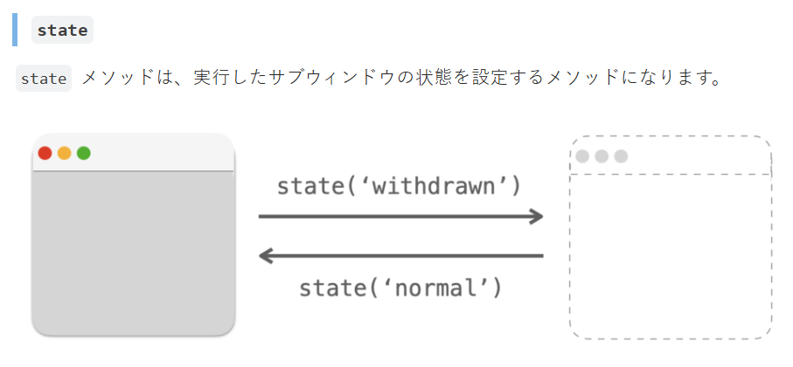
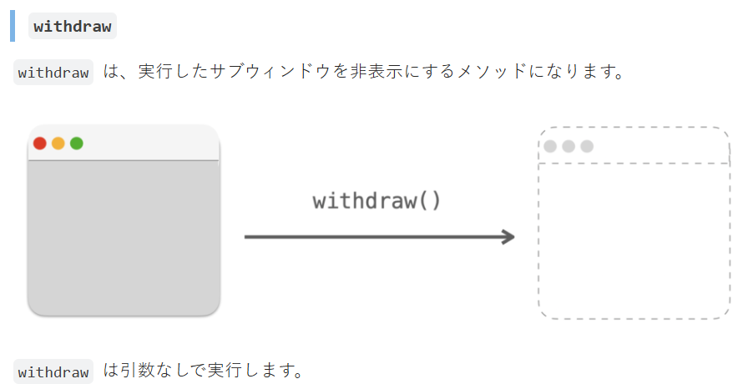

必要性について（いらないと判断）
作成した電卓アプリをそのまま追加しても使い道がない
→テンキーレベルのもので足りる
→数値を入力するところは、計算を必要としないか、計算自体は見積作成アプリ自体で行われるため、電卓のディスプレイを見る必要がない
※別のアプリを組み込める技術があるアピールとして実施するならばありか？
→一旦、実装するならテンキーにする
時間がかかっている
30％で進める方針から、次のタイミングで対応

■画面レイアウト
枠の色ごとの役割
ボタン
固定文字
入力欄

システムにより変更される文字欄

1.ホーム画面
アプリ起動時の画面
 | ・見積作成ボタン
MITUMORI
 | ・履歴確認ボタン
 | ・設定ボタン
 | ※各ボタンにはイメージ画像＋文字を表示

見積作成
ボタン
履歴確認
ボタン
設定
ボタン

設定画面
設定画面
ホーム画面から「設定ボタン」が押された時に開かれる画面
 | 以下を設定できる。
 | ・消費税率
消費税率（%）
10
 | ・自社名
自社名
株式会社○○○
 | ・自社住所
 | ・自社電話番号
自社住所
N県N市 〇〇〇ビルN階
自社電話番号
〇〇〇 - 〇〇〇〇 - 〇〇〇〇

保存
戻る
変更がある状態の時だけ保存ボタンが押せるようにする（したい）

見積基本情報画面
見積作成画面
ホーム画面から「見積作成ボタン」が押された時に開かれる画面
 | ・見積番号 |  | ←自動で入るが変更可能とする？（その場合、ダブりがないかのチェック処理を作成する必要あり）
 | ・作成日 |  | ←自動で入るが変更可能（都合によっては必要になるかもしれないので）
作成日
20**/**/**
 | ・自社名 |  | ←自動で入るが変更可能（都合によっては必要になるかもしれないので）
見積番号
N
 | ・件名
 | ・有効期限
自社名
株式会社〇〇〇
 | ・宛先会社名
件名
プロジェクトX
 | ・宛先担当者名
有効期限
20**/**/**
 | ・備考

宛先会社名
株式会社△△△
宛先担当者名
***
特になし
備考
確定
戻る

「見積基本情報画面」で「確定」ボタンが押された時に開かれる画面
明細情報画面
品目名
＊＊＊
単位
件
 | ・品目名
 | ・単位
 | ・単価
 | ・数量
単価
〇〇〇
 | ・金額 |  | ←金額なので、自動算出される（入力はしない、できないようにする。もしくはこの項目から削除し、プレビューでのみ確認できるか）
数量
△
 | ・内容 / 説明

金額
□□□
内容 / 説明
＊＊＊＊＊＊＊＊＊＊＊＊＊＊＊＊＊＊＊＊＊＊＊＊＊＊＊＊＊

完了
追加
戻る
追加ボタンを押すと、明細情報が追加され、次の明細情報作成画面へ移る

＊＊＊＊＊＊＊＊＊＊＊＊これはCSV版＊＊＊＊＊＊＊＊＊＊＊＊＊＊＊＊＊＊＊＊＊＊＊＊＊＊＊＊＊＊＊＊＊＊＊＊＊＊＊＊＊＊＊＊＊＊＊＊＊＊＊＊＊＊
「明細情報画面」で「完了」ボタンが押された時に開かれる画面
プレビュー画面

作成日：****/**/**
見積番号：N
自社名：株式会社〇〇〇
件名：プロジェクトX
有効期限：****/**/**
宛先会社名：株式会社△△△
宛先担当者名：***
明細
品目名 単位 単価 数量 金額 内容説明
＊＊＊ ＊＊ ＊＊ ＊＊ ＊＊ ＊＊＊＊＊＊＊＊＊＊＊
＊＊＊ ＊＊ ＊＊ ＊＊ ＊＊ ＊＊＊＊＊＊＊＊
備考
＊＊＊＊＊＊＊＊＊＊＊＊＊＊＊＊＊＊＊＊＊
＊＊＊＊＊＊＊＊＊＊＊＊＊＊＊＊＊＊＊＊

戻る
確定

＊＊＊＊＊＊＊＊＊＊＊＊＊＊＊＊＊＊＊＊＊＊＊＊＊＊＊＊＊＊＊＊＊＊＊＊＊＊＊＊＊＊＊＊＊＊＊＊＊＊＊＊＊＊＊＊＊＊＊＊＊＊＊＊＊＊＊＊＊＊＊＊

＊＊＊＊＊＊＊＊＊＊＊＊これはPDF版＊＊＊＊＊＊＊＊＊＊＊＊＊＊＊＊＊＊＊＊＊＊＊＊＊＊＊＊＊＊＊＊＊＊＊＊＊＊＊＊＊＊＊＊＊＊＊＊＊＊＊＊＊＊
「明細情報画面」で「完了」ボタンが押された時に開かれる画面
プレビュー画面
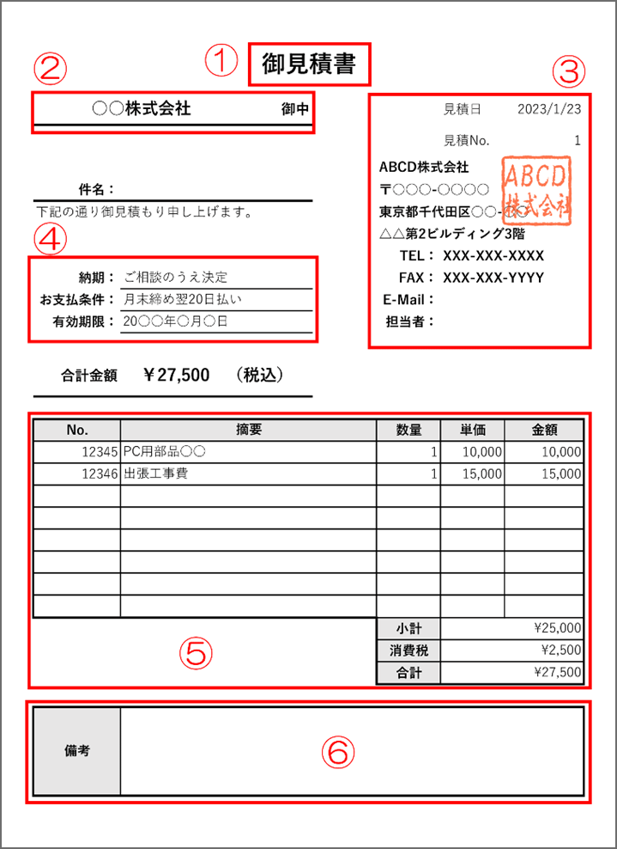
PDF版は出来れば実装
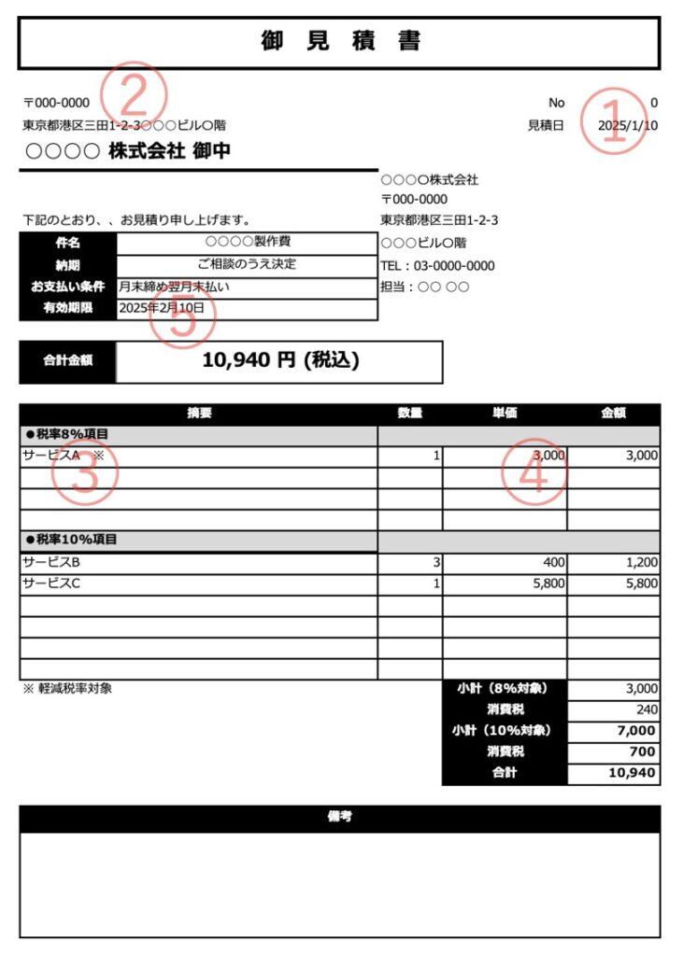

御見積書
株式会社△△△ 御中
担当者 *** 様
見積No.
N
見積日
20**/**/**

件名：プロジェクトX
有効期限：20**/**/**

合計金額：□□□
内訳

備考

Excelでテンプレートを作成し、設定した情報が各セルに入力される
出力されるのは、このExcelシートの形式になる

戻る
確定

＊＊＊＊＊＊＊＊＊＊＊＊＊＊＊＊＊＊＊＊＊＊＊＊＊＊＊＊＊＊＊＊＊＊＊＊＊＊＊＊＊＊＊＊＊＊＊＊＊＊＊＊＊＊＊＊＊＊＊＊＊＊＊＊＊＊＊＊＊＊＊＊

「プレビュー画面」で「確定」ボタンが押された時に開かれる画面 |  | ↓「履歴」の「編集」から実行された場合は以下のようになる（見積番号が既に存在するかで判断）
完了画面
完了画面

見積書の作成が完了しました。
見積番号：N
見積書の編集が完了しました。
見積番号：N

出力
戻る
出力
戻る

出力画面
「出力」ボタンが押された時に開かれる
・明細作成の完了画面
・履歴画面

出力画面
ファイル名
***.csv

出力先
C\***\***\***\
確定
戻る

履歴確認画面
「履歴確認」ボタンが押された時に開かれる
履歴画面

見積番号
更新日
宛先会社名
件名
選択

選択
選択
選択
→
←
1/10
戻る

※選択ボタンが押されると、見積書の「履歴確認画面」が開かれ、作成時とは違い、「編集 / 削除」ボタンが増えている
・編集ボタンが押された場合、見積作成画面が表示される（値が入った状態になっている）

履歴確認画面
作成日：****/**/**
見積番号：N
自社名：株式会社〇〇〇
件名：プロジェクトX
有効期限：****/**/**
宛先会社名：株式会社△△△
宛先担当者名：***
明細
品目名 単位 単価 数量 金額 内容説明
＊＊＊ ＊＊ ＊＊ ＊＊ ＊＊ ＊＊＊＊＊＊＊＊＊＊＊
＊＊＊ ＊＊ ＊＊ ＊＊ ＊＊ ＊＊＊＊＊＊＊＊
備考
＊＊＊＊＊＊＊＊＊＊＊＊＊＊＊＊＊＊＊＊＊
＊＊＊＊＊＊＊＊＊＊＊＊＊＊＊＊＊＊＊＊

編集
削除
出力
戻る

確認ウィンドウ
取り返しがつかない処理を行なう際、最終確認のために呼び出される
画面移行ではなく別ウィンドウとして表示される
確認ウィンドウ

本当に実行しますか？
今のところ、削除実行時でのみ使用している

はい
いいえ

削除完了画面
履歴プレビュー画面で削除を押し、出現する確認ウィンドウで「はい」を押すと移行する（確認ウィンドウは閉じる
削除完了画面

見積番号 N が削除されました。

履歴
戻る

